DA_ESDL_000_0_ESToday
画面名 | ES配送便 基本情報（当日・未配送） / ES配送便 Tab 基本情報 (hôm nay, 未配送) | /es/:id (OQ-30) | Screen ID | DA_ESDL_000_0
作成者 | BA Agent | 2026-10-08 | Flow ID | F6
更新者 | BA Agent | 2026-10-08 | Version | 1.0
概要 | ■目的 当日の未配送のES配送便について、配送先・納品備考・箱数・送り状番号を確認し、「陳列を開始する」で陳列フロー（Step 1）を開始する。 Xem thông tin điểm giao ES配送便 hôm nay (未配送): điểm giao, 納品備考, tóm tắt số thùng, danh sách vận đơn, và bấm 「陳列を開始する」 để vào Step 1. ■アクセス方法 ホーム画面（DA_HOME_001）のES配送便カード、または配送一覧 未配送タブ（DA_LIST_002_ES）から、当日・未配送の配送を選択して遷移する。 Từ Home (DA_HOME_001) chạm thẻ ES配送便, hoặc 配送一覧 Tab 未配送 (DA_LIST_002_ES) chạm đơn hôm nay trạng thái 未配送. ■トレーサビリティ / Traceability FR No. N/A (SPEC không có FR Register — nguồn Figma) · RQ-B15, RQ-B17, RQ-E01…RQ-E06, RQ-E61, RQ-G01 · SPEC ## Screen Details DA_ESDL_000_0 · ## Quy tắc trạng thái & quyền sửa Transition: [陳列を開始する]→DA_ESDL_001 ; [Back]→màn trước ■Figma Screen No. (Nhóm 10 — Tài xế xếp đồ) #10-02 DA_ESDL_000_0 Normal (Today, not yet shipped) (Screen, default (hôm nay, chưa giao)) — node 16383:114020 |  | Status | WAITING APPROVAL
Logic chung | Quyền sửa: 未配送 + giao hôm nay → có nút 「陳列を開始する」 (RQ-E06). Đơn tương lai → DA_ESDL_000_1 (nút không hiện). Đơn トラブル → chỉ đọc, kiện không thao tác được, chờ ES Kitchen. Badge độc lập với checkbox. Tab 陳列情報 xám (disabled) khi chưa hoàn thành. Danh sách vận đơn có số thứ tự, không chạm được. Tab bar v3: 基本情報 / 駐車報告 / 陳列情報. |  | Source Flow Version | v3_08102026
Cách access | Home → chạm thẻ ES配送便; hoặc 配送一覧 → Tab 未配送 → chạm đơn hôm nay. URL /es/:id. |  | Sheet Type | WORKING_SCREEN

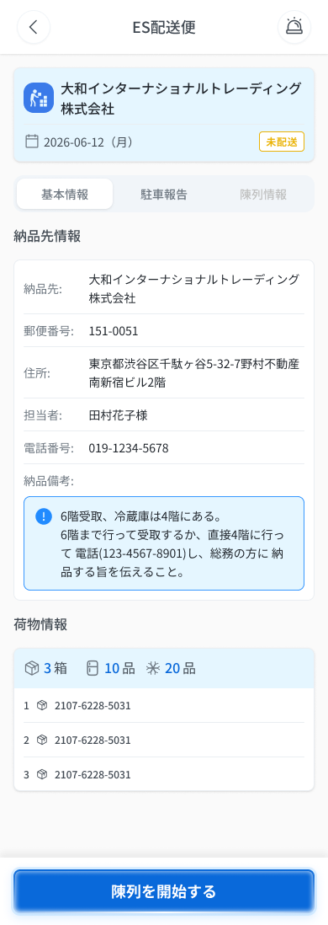
 |  |  |  |  | # | 項目名 Item name（JP) | 項目名 Item name（VN) | 種類 (type) | ステータス (status) | 必須 (required) | 最大限 (maxlength) | 初期値 (default) | 記述（日本語） | Description (VN) | Comment
Figma #10-02 Màn chính — node 16383:114020 |  |  |  |  | 1 | 戻るボタン | Nút Back 「＜」 | Button | Enable | ー | ー | ー | ・ヘッダー左の「＜」ボタン ・初期表示: 表示 ・押下時の挙動: 1. チェック操作0件 → 直前の画面へ即時遷移 2. チェック操作1件以上 → 編集破棄の確認ポップアップを表示 → E_DAESDL0000_001 | ・Nút 「＜」 bên trái header ・Trạng thái ban đầu: hiển thị ・Hành vi khi nhấn: 1. 0 thao tác checkbox → về ngay màn trước 2. ≥1 thao tác checkbox → hiện popup xác nhận hủy chỉnh sửa → E_DAESDL0000_001 | ⚠ Màn này không có checkbox thao tác được nhưng SPEC vẫn ghi popup khi ≥1 thao tác (Figma tự mâu thuẫn, mục C-D) — Need Confirm
 |  |  |  |  | 2 | タイトル | Tiêu đề màn | Label | ー | ー | ー | ES配送便 | ・ヘッダー中央に固定表示する「ES配送便」 ・初期表示: 「ES配送便」 ・挙動: 表示のみ | ・「ES配送便」 cố định giữa header ・Trạng thái ban đầu: 「ES配送便」 ・Hành vi: chỉ hiển thị
 |  |  |  |  | 3 | 配送先名／配送日 | Tên điểm giao / ngày giao | Text | ー | ー | ー | ー | ・配送先名（APIから取得）と配送日 yyyy-mm-dd（曜日） ・初期表示: APIの値 ・挙動: 表示のみ | ・Tên điểm giao (từ API) và ngày giao yyyy-mm-dd（thứ） ・Trạng thái ban đầu: giá trị từ API ・Hành vi: chỉ hiển thị
 |  |  |  |  | 4 | ステータスバッジ | Badge trạng thái | Badge | ー | ー | ー | 未配送 | ・バッジ「未配送」/「配送完了」/「トラブル」 ・初期表示: 「未配送」 ・挙動: 表示のみ。「トラブル」は他機能での報告に由来し、チェックボックスとは独立。トラブル時は閲覧のみで荷物は操作不可（ES Kitchenの対応待ち） | ・Badge 「未配送」 / 「配送完了」 / 「トラブル」 ・Trạng thái ban đầu: 「未配送」 ・Hành vi: chỉ hiển thị. 「トラブル」 do báo sự cố ở chức năng khác, độc lập với checkbox. Khi トラブル: chỉ đọc, kiện không thao tác được (chờ ES Kitchen)
 |  |  |  |  | 5 | タブバー | Tab bar (基本情報 / 駐車報告 / 陳列情報) | Tab | Enable | ー | ー | 基本情報 | ・3タブ: 基本情報（選択中）/ 駐車報告 / 陳列情報 ・初期表示: 「基本情報」選択。「陳列情報」は未完了のためグレー（無効） ・押下時の挙動: 1. 「基本情報」→ 現在のタブのまま 2. 「陳列情報」→ 未完了の間は押下不可（グレー） 3. 「駐車報告」→ UNKNOWN（SPEC未記載） | ・3 tab: 基本情報 (đang chọn) / 駐車報告 / 陳列情報 ・Trạng thái ban đầu: chọn 「基本情報」; 「陳列情報」 xám (disabled) vì chưa hoàn thành ・Hành vi khi nhấn: 1. 「基本情報」 → giữ nguyên tab hiện tại 2. 「陳列情報」 → không bấm được khi chưa hoàn thành (xám) 3. 「駐車報告」 → UNKNOWN (SPEC không mô tả) | ⚠ Hành vi tab 駐車報告 khi đơn còn 未配送 không có trong SPEC — Need Confirm. Điều kiện xám của 陳列情報 theo v3 (node 16383:114020, 19036:18274, 19663:152788).
 |  |  |  |  | 6 | 配送先情報 | Thông tin điểm giao (bưu chính, địa chỉ, người phụ trách, SĐT) | Text | ー | ー | ー | ー | ・郵便番号・住所・担当者・電話番号 ・初期表示: APIの値 ・挙動: 表示のみ | ・Mã bưu điện, địa chỉ, người phụ trách, số điện thoại ・Trạng thái ban đầu: giá trị từ API ・Hành vi: chỉ hiển thị | SPEC không nêu số điện thoại có chạm để gọi (tel:) hay không — hiện xử lý như text hiển thị
 |  |  |  |  | 7 | 納品備考 | Hộp 納品備考 (khung nhấn mạnh) | Text | ー | ー | ー | ー | ・アイコン付きの強調枠。受取場所・受取方法・連絡先・特記事項の指示を表示 ・初期表示: APIの値 ・挙動: 表示のみ | ・Khung nhấn mạnh có icon, ghi chỉ dẫn địa điểm nhận, cách nhận, liên hệ, điểm đặc biệt ・Trạng thái ban đầu: giá trị từ API ・Hành vi: chỉ hiển thị
 |  |  |  |  | 8 | 箱数・品数サマリー | Tóm tắt số thùng / số mặt hàng | Text | ー | ー | ー | ー | ・「〇箱」（合計）・「〇品」＋冷蔵アイコン・「〇品」＋冷凍アイコン ・初期表示: APIの値 ・挙動: 表示のみ | ・「〇箱」 (tổng thùng) / 「〇品」 + icon lạnh / 「〇品」 + icon đông ・Trạng thái ban đầu: giá trị từ API ・Hành vi: chỉ hiển thị
 |  |  |  |  | 9 | 送り状番号リスト | Danh sách 送り状番号 | List | ー | ー | ー | ー | ・連番付きの送り状番号リスト（タップ不可） ・初期表示: APIの値 ・押下時の挙動: 1. タップ不可（反応なし） | ・Danh sách 送り状番号 kèm số thứ tự, không chạm được ・Trạng thái ban đầu: giá trị từ API ・Hành vi khi nhấn: 1. Không chạm được (không phản hồi)
 |  |  |  |  | 10 | 陳列を開始するボタン | Nút 「陳列を開始する」 | Button | Enable | ー | ー | ー | ・フッターの主ボタン「陳列を開始する」 ・初期表示: 「未配送」かつ当日の配送のみ表示。未来日は非表示 ・押下時の挙動: 1. 押下 → Step 1「陳列前」（DA_ESDL_001）へ遷移 2. 未来日の配送 → ボタン非表示（DA_ESDL_000_1） 3. 「トラブル」の配送 → 閲覧のみ、操作不可 4. 通信断・サーバーエラー・セッション切れ → COMMON_ENV_004 / COMMON_SYS_006 / COMMON_SYS_007 | ・Nút chính ở footer 「陳列を開始する」 ・Trạng thái ban đầu: chỉ hiện khi 「未配送」 VÀ đơn giao trong ngày hôm nay; đơn tương lai không hiện ・Hành vi khi nhấn: 1. Nhấn → sang Step 1 「陳列前」 (DA_ESDL_001) 2. Đơn ngày tương lai → nút không hiện (DA_ESDL_000_1) 3. Đơn 「トラブル」 → chỉ đọc, không thao tác được 4. Mất mạng / lỗi server / session hết hạn → COMMON_ENV_004 / COMMON_SYS_006 / COMMON_SYS_007 | Mất mạng/500/session UNKNOWN trong SPEC (OQ-08/09) — dùng mã COMMON; áp cho cả lúc tải màn và lúc chuyển Step 1 — Need Confirm
 |  |  |  |  | 11

 |  |  |  |  | ⚠ ERROR SCENARIOS — DA_ESDL_000_0
 |  |  |  |  | # | Item / 発生箇所 | Nhóm (Category) | Hiển thị |  | Message Code |  |  | Message hiển thị (VN) | Xử lý tiếp theo
 |  |  |  |  | 1 | 戻るボタン | 🟡 Business | Modal |  | E_DAESDL0000_001 |  |  | Hủy nội dung chỉnh sửa? | Modal hủy chỉnh sửa (SPEC chỉ ghi tiêu đề 「編集内容を破棄しますか？」; nút/diễn tiến theo mẫu E-03: 「破棄」→ màn trước, 「キャンセル」→ ở lại) — UNKNOWN cho màn này — Need Confirm

DA_ESDL_000_1_ESFuture
画面名 | ES配送便（未来日・閲覧のみ） / ES配送便 dữ liệu tương lai (chỉ đọc) | /es/:id (OQ-30) | Screen ID | DA_ESDL_000_1
作成者 | BA Agent | 2026-10-08 | Flow ID | F6
更新者 | BA Agent | 2026-10-08 | Version | 1.0
概要 | ■目的 未来日のES配送便の内容を確認する（編集・陳列開始は不可）。 Xem thông tin ES配送便 của ngày tương lai (chỉ đọc, không bắt đầu trưng bày được). ■アクセス方法 配送一覧 未配送タブ（DA_LIST_002_ES）から、未来日の未配送の配送を選択して遷移する。 Từ 配送一覧 Tab 未配送 (DA_LIST_002_ES), chạm đơn 未配送 có ngày giao trong tương lai. ■トレーサビリティ / Traceability FR No. N/A (SPEC không có FR Register — nguồn Figma) · RQ-E01…RQ-E06, RQ-E61, RQ-C26 · SPEC ## Screen Details DA_ESDL_000_1 · ## Quy tắc trạng thái & quyền sửa Transition: ←back (màn trước) ■Figma Screen No. (Nhóm 10 — Tài xế xếp đồ) #10-03 DA_ESDL_000_1 future data(Cannot edit future data) (Screen, dữ liệu tương lai) — node 19036:18274 |  | Status | WAITING APPROVAL
Logic chung | Layout giống DA_ESDL_000_0 nhưng bỏ nút 「陳列を開始する」 (RQ-E06, quy tắc B12). Dữ liệu tương lai chỉ đọc. Số lượng hiển thị dạng {số đặt}個（予定）. Không có ô nhập, không có popup hủy chỉnh sửa. |  | Source Flow Version | v3_08102026
Cách access | 配送一覧 → Tab 未配送 → chạm đơn ngày tương lai. URL /es/:id. |  | Sheet Type | WORKING_SCREEN

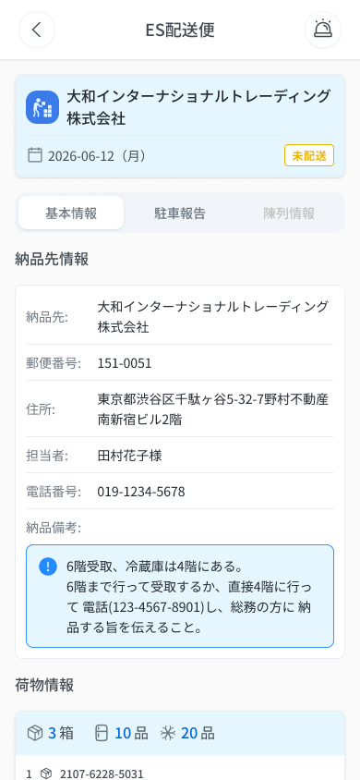
 |  |  |  |  | # | 項目名 Item name（JP) | 項目名 Item name（VN) | 種類 (type) | ステータス (status) | 必須 (required) | 最大限 (maxlength) | 初期値 (default) | 記述（日本語） | Description (VN) | Comment
Figma #10-03 Dữ liệu tương lai — node 19036:18274 |  |  |  |  | 1 | 戻るボタン | Nút Back 「＜」 | Button | Enable | ー | ー | ー | ・ヘッダー左の「＜」ボタン ・初期表示: 表示 ・押下時の挙動: 1. 直前の画面へ戻る | ・Nút 「＜」 bên trái header ・Trạng thái ban đầu: hiển thị ・Hành vi khi nhấn: 1. Về màn trước | Màn chỉ đọc nên không có popup hủy chỉnh sửa (Conflict = N/A). Header/Title không có dòng riêng trong bảng — lấy theo 「Layout giống DA_ESDL_000_0」 — Need Confirm
 |  |  |  |  | 2 | タイトル | Tiêu đề màn | Label | ー | ー | ー | ES配送便 | ・ヘッダー中央の「ES配送便」（000_0と同じ） ・初期表示: 「ES配送便」 ・挙動: 表示のみ | ・「ES配送便」 giữa header (giống 000_0) ・Trạng thái ban đầu: 「ES配送便」 ・Hành vi: chỉ hiển thị
 |  |  |  |  | 3 | 情報ブロック全体 | Toàn bộ khối thông tin (giống DA_ESDL_000_0) | Card | ー | ー | ー | ー | ・配送先名・配送日・バッジ・タブ・郵便番号／住所／担当者／電話・納品備考・箱数サマリー・送り状番号リストは DA_ESDL_000_0 と同一 ・初期表示: DA_ESDL_000_0 と同一 ・挙動: 表示のみ（編集不可） | ・Tên điểm giao, ngày giao, badge, tab, bưu chính/địa chỉ/người phụ trách/SĐT, 納品備考, tóm tắt số thùng, danh sách 送り状番号 giống DA_ESDL_000_0 ・Trạng thái ban đầu: giống DA_ESDL_000_0 ・Hành vi: chỉ hiển thị (không sửa được) | Chi tiết từng thành phần xem sheet DA_ESDL_000_0. Trạng thái tab (駐車報告/陳列情報) với dữ liệu tương lai SPEC không nêu — Need Confirm
 |  |  |  |  | 4 | 数量サマリー（予定） | Số lượng dạng 個（予定） | Text | ー | ー | ー | ー | ・数量を「{注文数}個（予定）」形式で表示（未来日データ） ・初期表示: APIの値 ・挙動: 表示のみ | ・Số lượng dạng 「{số đặt}個（予定）」 (dữ liệu tương lai) ・Trạng thái ban đầu: giá trị từ API ・Hành vi: chỉ hiển thị | ⚠ Legend Figma nói tương lai dùng {n}個（予定）, nhưng frame vẽ giống 000_0 (không có 個（予定）) — Figma tự mâu thuẫn (Thay đổi v3 mục C-E) — Need Confirm
 |  |  |  |  | 5 | 陳列を開始するボタン（非表示） | Nút 「陳列を開始する」 (không hiện) | Button | ー | ー | ー | 非表示 | ・フッターの「陳列を開始する」ボタン ・初期表示: 表示しない（未来日の配送では非表示） ・挙動: 表示されないため操作不可（早期の陳列開始はできない） | ・Nút 「陳列を開始する」 ở footer ・Trạng thái ban đầu: không hiện (ẩn với đơn ngày tương lai) ・Hành vi: không hiển thị nên không thao tác được (không bắt đầu trưng bày sớm được) | Chặn UI, không có message — không tạo Message Code. Frame Figma tên: 「DA_ESDL_000_1 future data(Cannot edit future data)」
 |  |  |  |  | 6
 |  |  |  |  | 7
 |  |  |  |  | 8
 |  |  |  |  | 9
 |  |  |  |  | 10
 |  |  |  |  | 11

DA_ESDL_000_2_ESDone
画面名 | ES配送便（配送完了） / ES配送便 đã hoàn thành | /es/:id (OQ-30) | Screen ID | DA_ESDL_000_2
作成者 | BA Agent | 2026-10-08 | Flow ID | F6
更新者 | BA Agent | 2026-10-08 | Version | 1.0
概要 | ■目的 配送完了したES配送便の基本情報を閲覧し、陳列情報・駐車報告タブへ移動する。 Xem thông tin cơ bản ES配送便 đã hoàn thành và chuyển sang các tab 陳列情報 / 駐車報告. ■アクセス方法 配送一覧 配送完了タブ（DA_LIST_003_COOL）から、配送完了の配送を選択して遷移する。 Từ 配送一覧 Tab 配送完了 (DA_LIST_003_COOL), chạm đơn ES配送便 trạng thái 配送完了. ■トレーサビリティ / Traceability FR No. N/A (SPEC không có FR Register — nguồn Figma) · RQ-E01, RQ-E02, RQ-E52, RQ-E53, RQ-E55, RQ-E61, RQ-E62 · SPEC ## Screen Details DA_ESDL_000_2 · ## Quy tắc trạng thái & quyền sửa Transition: [Tab 陳列情報/駐車報告]→DA_ESDL_006 ■Figma Screen No. (Nhóm 10 — Tài xế xếp đồ) #10-04 DA_ESDL_000_2 Completed(Editable until 7 days before) (Screen, đã hoàn tất) — node 19663:152788 #10-05 DA_ESDL_000_2 Completed(Editable until 7 days before) (Component, master component bản dài (cuộn)) — node 20266:174078 |  | Status | WAITING APPROVAL
Logic chung | Layout giống DA_ESDL_000_0 + banner hoàn tất. Trong 7 ngày kể từ khi hoàn tất: sửa được (nút 「編集」 ở tab 陳列情報, ✏️ ở tab 駐車報告); quá 7 ngày: chỉ xem, các nút này bị ẩn (RQ-E55, RQ-E61). v3: tab 基本情報 KHÔNG có nút 「編集」 (chỉ ở tab 陳列情報, xem DA_ESDL_006). Cả 3 tab dùng được sau hoàn thành. |  | Source Flow Version | v3_08102026
Cách access | 配送一覧 → Tab 配送完了 → chạm đơn ES配送便. URL /es/:id. |  | Sheet Type | WORKING_SCREEN

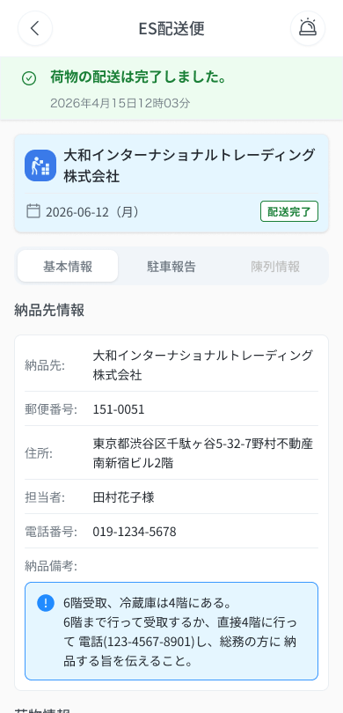
 |  |  |  |  | # | 項目名 Item name（JP) | 項目名 Item name（VN) | 種類 (type) | ステータス (status) | 必須 (required) | 最大限 (maxlength) | 初期値 (default) | 記述（日本語） | Description (VN) | Comment
Figma #10-04 Đã hoàn tất — node 19663:152788 |  |  |  |  | 1 | 配送完了バナー | Banner hoàn tất giao hàng | Banner | ー | ー | ー | ー | ・バナー「荷物の配送は完了しました。」と完了日時（yyyy年mm月dd日HH時mm分） ・初期表示: 表示 ・挙動: 表示のみ | ・Banner 「荷物の配送は完了しました。」 kèm thời gian (yyyy年mm月dd日HH時mm分) ・Trạng thái ban đầu: hiển thị ・Hành vi: chỉ hiển thị
 |  |  |  |  | 2 | ステータスバッジ | Badge 「配送完了」 (xanh lá) | Badge | ー | ー | ー | 配送完了 | ・緑色のバッジ「配送完了」 ・初期表示: 「配送完了」 ・挙動: 表示のみ | ・Badge xanh lá 「配送完了」 ・Trạng thái ban đầu: 「配送完了」 ・Hành vi: chỉ hiển thị
 |  |  |  |  | 3 | タブバー | Tab bar (基本情報 / 駐車報告 / 陳列情報) | Tab | Enable | ー | ー | 基本情報 | ・3タブ: 基本情報 / 駐車報告 / 陳列情報（完了後は3つとも利用可） ・初期表示: 「基本情報」選択 ・押下時の挙動: 1. 「陳列情報」または「駐車報告」→ DA_ESDL_006 へ遷移 2. 「基本情報」→ 現在のタブのまま | ・3 tab: 基本情報 / 駐車報告 / 陳列情報 (cả 3 dùng được sau khi hoàn thành) ・Trạng thái ban đầu: chọn 「基本情報」 ・Hành vi khi nhấn: 1. 「陳列情報」 hoặc 「駐車報告」 → sang DA_ESDL_006 2. 「基本情報」 → giữ nguyên tab hiện tại | SPEC ghi ngắn 「→DA_ESDL_006」 cho tab bar; việc tab 駐車報告 cũng dẫn tới DA_ESDL_006 lấy từ ## Screens (DA_ESDL_006 = Tab 陳列情報 + 駐車報告) — Need Confirm
 |  |  |  |  | 4 | 基本情報ブロック | Khối thông tin cơ bản (giống DA_ESDL_000_0) | Card | ー | ー | ー | ー | ・配送先名・配送日・郵便番号／住所／担当者／電話・納品備考・箱数サマリー・送り状番号リストは DA_ESDL_000_0 と同一 ・初期表示: DA_ESDL_000_0 と同一 ・挙動: 表示のみ（「陳列を開始する」ボタンなし） | ・Tên điểm giao, ngày giao, bưu chính/địa chỉ/người phụ trách/SĐT, 納品備考, tóm tắt số thùng, danh sách 送り状番号 giống DA_ESDL_000_0 ・Trạng thái ban đầu: giống DA_ESDL_000_0 ・Hành vi: chỉ hiển thị (không có nút 「陳列を開始する」) | Suy từ 「Layout giống DA_ESDL_000_0」; không có dòng riêng trong bảng Components — Need Confirm
 |  |  |  |  | 5 | 編集ボタン（基本情報タブには無し） | Nút 「編集」 (KHÔNG có ở tab 基本情報) | Button | ー | ー | ー | 非表示 | ・「編集」ボタン ・初期表示: 基本情報タブには表示しない（v3）。陳列情報タブ（DA_ESDL_006）のみ、完了後7日以内に表示 ・挙動: 7日超過後は陳列情報の「編集」と駐車報告の✏️を非表示（閲覧のみ） | ・Nút 「編集」 ・Trạng thái ban đầu: không hiện ở tab 基本情報 (v3). Chỉ ở tab 陳列情報 (DA_ESDL_006), hiện trong 7 ngày kể từ khi hoàn tất ・Hành vi: quá 7 ngày thì nút 「編集」 (tab 陳列情報) và ✏️ (tab 駐車報告) bị ẩn (chỉ xem) | ⚠ Thay đổi so với v2 (v2 có nút ở 基本情報) — chờ BrSE xác nhận (OQ-35). Chặn UI, không có message — không tạo Message Code.
 |  |  |  |  | 6
 |  |  |  |  | 7
 |  |  |  |  | 8
 |  |  |  |  | 9
 |  |  |  |  | 10
 |  |  |  |  | 11

DA_ESDL_001_ESStep1
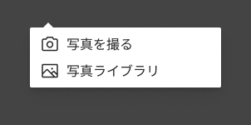
画面名 | Step 1 陳列前写真 / Step 1 Ảnh trước trưng bày | /es/:id/step:n (n=1) (OQ-30) | Screen ID | DA_ESDL_001
作成者 | BA Agent | 2026-10-08 | Flow ID | F6
更新者 | BA Agent | 2026-10-08 | Version | 1.0
概要 | ■目的 陳列フローの第1ステップ。冷蔵庫・ボックス内の陳列前の写真を1〜20枚アップロードして次へ進む。 Step 1 của quy trình trưng bày: tải 1–20 ảnh trước trưng bày (trong tủ lạnh/hộp) rồi sang bước tiếp theo. ■アクセス方法 ES配送便 基本情報（DA_ESDL_000_0）の「陳列を開始する」ボタンから遷移する。Step 2 の「戻る」からも戻る。 Từ DA_ESDL_000_0 bấm 「陳列を開始する」; cũng quay lại từ Step 2 bằng 「戻る」. (Sửa lại từ DA_ESDL_006 trong 7 ngày: 「編集」 → Step tương ứng.) ■トレーサビリティ / Traceability FR No. N/A (SPEC không có FR Register — nguồn Figma) · RQ-E06, RQ-E07, RQ-E08, RQ-E09, RQ-E10, RQ-E11, RQ-E12, RQ-E13, RQ-E14 · SPEC ## Screen Details DA_ESDL_001 Transition: [続ける]→DA_ESDL_002 ; [戻る]→DA_ESDL_000_0 ; [＜]→DA_ESDL_000_0 ■Figma Screen No. (Nhóm 10 — Tài xế xếp đồ) #10-06 DA_ESDL_001-01(default) (Screen, default (chưa có ảnh, 続ける disabled)) — node 18645:24837 #10-07 Dropdown-Menu (Component, menu nguồn ảnh) — node 18645:24838 #10-08 DA_ESDL_001-02(upload image done) (State, đã upload (3 thumbnail có ×, loading)) — node 16422:114716 |  | Status | WAITING APPROVAL
Logic chung | Thanh tiến trình 5 bước (①陳列前 ②在庫/廃棄 ③陳列 ④陳列後 ⑤完了) chỉ để hiển thị, KHÔNG chạm để di chuyển — chỉ dùng 「戻る」「続ける」. Ảnh tối thiểu 1, tối đa 20; JPEG/PNG/HEIC/WebP（提案）, tối đa 10MB/file（提案）. Thay ảnh = xóa rồi tải lại. Ảnh nén client-side xuống ≤2MB trước upload, retry tự động 3 lần, không upload nền (OQ-29). Liên hệ khẩn cấp hiển thị ở mọi step. |  | Source Flow Version | v3_08102026
Cách access | ES配送便 hôm nay (DA_ESDL_000_0) → 「陳列を開始する」 → Step 1. URL /es/:id/step:n với n=1. |  | Sheet Type | WORKING_SCREEN

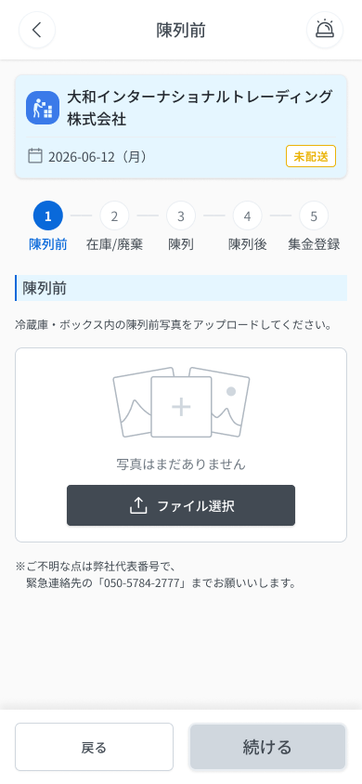
 |  |  |  |  | # | 項目名 Item name（JP) | 項目名 Item name（VN) | 種類 (type) | ステータス (status) | 必須 (required) | 最大限 (maxlength) | 初期値 (default) | 記述（日本語） | Description (VN) | Comment
Figma #10-06 Default — node 18645:24837 |  |  |  |  | 1 | 戻るボタン（ヘッダー） | Nút Back 「＜」 | Button | Enable | ー | ー | ー | ・ヘッダー左の「＜」ボタン ・初期表示: 表示 ・押下時の挙動: 1. 確認なしで即時に ES配送便 基本情報（DA_ESDL_000_0）へ戻る | ・Nút 「＜」 bên trái header ・Trạng thái ban đầu: hiển thị ・Hành vi khi nhấn: 1. Về ngay DA_ESDL_000_0, không hỏi xác nhận
 |  |  |  |  | 2 | タイトル | Tiêu đề màn | Label | ー | ー | ー | 陳列前 | ・ヘッダー中央に固定表示する「陳列前」 ・初期表示: 「陳列前」 ・挙動: 表示のみ | ・「陳列前」 cố định giữa header ・Trạng thái ban đầu: 「陳列前」 ・Hành vi: chỉ hiển thị
 |  |  |  |  | 3 | 配送先カード | Thẻ điểm giao | Card | ー | ー | ー | ー | ・配送先名・配送日 yyyy-mm-dd（曜日）・ステータス（基本情報タブのカードと同一仕様） ・初期表示: APIの値 ・挙動: 表示のみ | ・Tên điểm giao, ngày giao yyyy-mm-dd（thứ）, trạng thái (cùng thông số với thẻ ở tab 基本情報) ・Trạng thái ban đầu: giá trị từ API ・Hành vi: chỉ hiển thị
 |  |  |  |  | 4 | ステップインジケーター | Thanh tiến trình 5 bước | Label | ー | ー | ー | ①陳列前（現在） | ・5ステップ ①陳列前 ②在庫/廃棄 ③陳列 ④陳列後 ⑤完了。完了=緑丸＋✓＋緑文字、現在=緑丸＋数字＋緑文字、未完了=グレー丸＋数字＋グレー文字 ・初期表示: ①が現在（緑丸＋数字）、②〜⑤は未完了（グレー） ・押下時の挙動: 1. タップしても移動しない（「戻る」「続ける」ボタンのみで移動） | ・5 bước ①陳列前 ②在庫/廃棄 ③陳列 ④陳列後 ⑤完了. Hoàn thành = tròn xanh + ✓ + chữ xanh; hiện tại = tròn xanh + số + chữ xanh; chưa hoàn thành = tròn xám + số + chữ xám ・Trạng thái ban đầu: ① là hiện tại (tròn xanh + số), ②–⑤ chưa hoàn thành (xám) ・Hành vi khi nhấn: 1. Chạm không di chuyển (chỉ di chuyển bằng nút 「戻る」「続ける」)
 |  |  |  |  | 5 | 案内文 | Câu hướng dẫn | Text | ー | ー | ー | 冷蔵庫・ボックス内の陳列前写真をアップロードしてください。 | ・案内文「冷蔵庫・ボックス内の陳列前写真をアップロードしてください。」 ・初期表示: 表示 ・挙動: 表示のみ | ・Câu 「冷蔵庫・ボックス内の陳列前写真をアップロードしてください。」 ・Trạng thái ban đầu: hiển thị ・Hành vi: chỉ hiển thị
 |  |  |  |  | 6 | 写真アップロード領域 | Khu vực tải ảnh | Upload | Enable | Yes | 20 ảnh (tối thiểu 1) | ー | ・写真のアップロード領域。最小1枚・最大20枚。形式JPEG/PNG/HEIC/WebP（提案）、1ファイル10MBまで（提案） ・初期表示: 「写真はまだありません」＋プレースホルダー。アップロード中は「loading」 ・操作時の挙動: 1. 未対応の形式 → 「対応していないファイル形式です」 → E_DAESDL001_001 2. 10MB超 → 「ファイルサイズは10MB以下にしてください」 → E_DAESDL001_002 3. 20枚超 → 「写真は最大20枚までです」 → E_DAESDL001_003 4. 0枚 → 「写真はまだありません」を表示 → E_DAESDL001_004 5. アップロード失敗時 → クライアントで2MB以下に圧縮し自動で3回再試行。通信断 → COMMON_ENV_004 / サーバーエラー → COMMON_SYS_006 / セッション切れ → COMMON_SYS_007 | ・Khu vực tải ảnh. Tối thiểu 1, tối đa 20 ảnh. Định dạng JPEG/PNG/HEIC/WebP（提案）, tối đa 10MB/file（提案） ・Trạng thái ban đầu: 「写真はまだありません」 + placeholder. Khi đang tải: 「loading」 ・Hành vi khi thao tác: 1. Sai định dạng → 「対応していないファイル形式です」 → E_DAESDL001_001 2. File > 10MB → 「ファイルサイズは10MB以下にしてください」 → E_DAESDL001_002 3. Quá 20 ảnh → 「写真は最大20枚までです」 → E_DAESDL001_003 4. Chưa có ảnh nào → hiện 「写真はまだありません」 → E_DAESDL001_004 5. Upload lỗi → nén client-side ≤2MB, tự động retry 3 lần. Mất mạng → COMMON_ENV_004 / lỗi server → COMMON_SYS_006 / session hết hạn → COMMON_SYS_007 | ⚠ Định dạng và 10MB đều ghi 「（提案）」 trong Figma — Need Confirm. Nén ≤2MB (OQ-29) vs giới hạn 10MB/file — quan hệ hai ngưỡng SPEC không làm rõ. Nhánh 5 (lỗi upload/mạng/session) UNKNOWN trong SPEC (OQ-08/09), nội dung theo Decisions OQ-29 + mã COMMON.
 |  |  |  |  | 7 | 写真削除ボタン（×） | Nút xóa ảnh (×) | Button | Enable | ー | ー | ー | ・各サムネイル右上の削除ボタン（×）。写真の差し替えは「削除して再アップロード」 ・初期表示: 写真がある場合のみ各サムネイルに表示 ・押下時の挙動: 1. その写真を削除する | ・Nút xóa (×) ở góc trên phải mỗi thumbnail. Thay ảnh = xóa rồi tải lại ・Trạng thái ban đầu: hiện ở mỗi thumbnail khi đã có ảnh ・Hành vi khi nhấn: 1. Xóa ảnh đó | SPEC không nêu popup xác nhận khi xóa ảnh — không bổ sung
Figma #10-08 Đã upload — node 16422:114716 |  |  |  |  | 8 | ファイル選択ボタン | Nút chọn file / chụp ảnh | Button | Enable | ー | ー | ー | ・カメラ起動またはデバイス内のファイル選択を行うボタン ・初期表示: 表示 ・押下時の挙動: 1. カメラまたはファイル選択を起動 2. カメラを起動できない → COMMON_ENV_006（ファイル選択のみ） | ・Nút khởi động camera hoặc chọn file trong máy ・Trạng thái ban đầu: hiển thị ・Hành vi khi nhấn: 1. Mở camera hoặc chọn file 2. Không mở được camera → COMMON_ENV_006 (chỉ còn chọn file) | Nhánh 2 theo Decisions OQ-19 (dòng Screen Details ghi UNKNOWN). · Figma: menu 「写真を撮る」/「写真ライブラリ」 (Dropdown-Menu 10-07) — SPEC không nêu tên 2 mục menu, Need Confirm
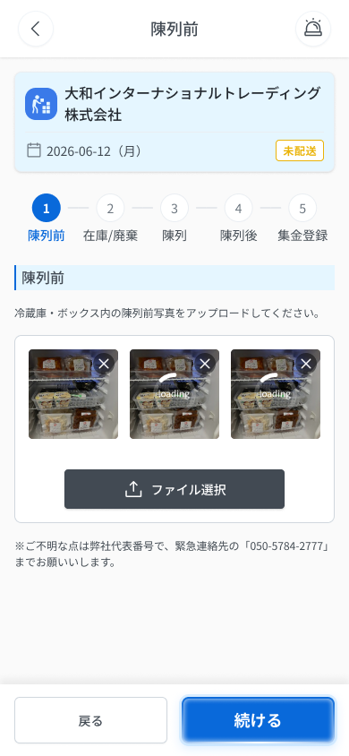
 |  |  |  |  | 9 | 緊急連絡先案内 | Dòng liên hệ khẩn cấp | Text | ー | ー | ー | ー | ・「※ご不明な点は弊社代表番号で、緊急連絡先の「050-5784-2777」までお願いします。」 ・初期表示: 表示 ・挙動: 表示のみ | ・Dòng 「※ご不明な点は弊社代表番号で、緊急連絡先の「050-5784-2777」までお願いします。」 ・Trạng thái ban đầu: hiển thị ・Hành vi: chỉ hiển thị | SPEC không nêu dòng này có chạm để gọi hay không
 |  |  |  |  | 10 | 戻るボタン（フッター） | Nút 「戻る」 (footer) | Button | Enable | ー | ー | ー | ・フッターの「戻る」ボタン ・初期表示: 活性 ・押下時の挙動: 1. ES配送便 基本情報（DA_ESDL_000_0）へ戻る | ・Nút 「戻る」 ở footer ・Trạng thái ban đầu: active ・Hành vi khi nhấn: 1. Về màn chi tiết ES配送便 (DA_ESDL_000_0) | SPEC không nêu việc giữ/xóa ảnh đã tải khi bấm 「戻る」 — Need Confirm
 |  |  |  |  | 11 | 続けるボタン | Nút 「続ける」 | Button | Disable | ー | ー | ー | ・フッターの「続ける」ボタン ・初期表示: グレーアウト（写真0枚）。1枚以上アップロードで活性 ・押下時の挙動: 1. 活性時に押下 → Step 2「在庫/廃棄」（DA_ESDL_002）へ遷移 2. 写真0枚 → 押下不可（メッセージなし） | ・Nút 「続ける」 ở footer ・Trạng thái ban đầu: grayout (0 ảnh). Active khi đã tải ≥1 ảnh ・Hành vi khi nhấn: 1. Khi active, nhấn → sang Step 2 「在庫/廃棄」 (DA_ESDL_002) 2. 0 ảnh → không bấm được (không có message) | Button disabled, không có message — không tạo Message Code.

 |  |  |  |  | ⚠ ERROR SCENARIOS — DA_ESDL_001
 |  |  |  |  | # | Item / 発生箇所 | Nhóm (Category) | Hiển thị |  | Message Code |  |  | Message hiển thị (VN) | Xử lý tiếp theo
 |  |  |  |  | 1 | 写真アップロード領域 | 🔴 Validation | Inline |  | E_DAESDL001_001 |  |  | Định dạng file không được hỗ trợ. | Ở lại màn, hiện lỗi inline (SPEC); ảnh không được thêm
 |  |  |  |  | 2 | 写真アップロード領域 | 🔴 Validation | Inline |  | E_DAESDL001_002 |  |  | Vui lòng chọn file có dung lượng từ 10MB trở xuống. | Ở lại màn, hiện lỗi inline (SPEC); ảnh không được thêm
 |  |  |  |  | 3 | 写真アップロード領域 | 🔴 Validation | Inline |  | E_DAESDL001_003 |  |  | Tối đa 20 ảnh. | Ở lại màn, hiện lỗi inline (SPEC); ảnh không được thêm
 |  |  |  |  | 4 | 写真アップロード領域 | 🟡 Business | Empty state |  | E_DAESDL001_004 |  |  | Chưa có ảnh nào. | Ở lại màn, hiện placeholder; nút 「続ける」 grayout

Figma #10-07 Menu nguồn ảnh — node 18645:24838

DA_ESDL_002_Step2Stock
画面名 | 在庫/廃棄 (Step 2) / Kiểm tồn kho & đăng ký hàng hủy | UNKNOWN (OQ-30 chỉ ghi `/es/:id/step:n`, n=2 — SPEC không nêu URL riêng cho màn này) | Screen ID | DA_ESDL_002
作成者 | BA Agent | 2026-10-08 | Flow ID | F6
更新者 | BA Agent | 2026-10-08 | Version | 1.0
概要 | ■目的 ES配送便の陳列フロー Step 2 で、廃棄数の登録と実在庫の確認を行う。 Ở Step 2 của quy trình trưng bày ES配送便: đăng ký số hàng hủy và xác nhận tồn kho thực. ■アクセス方法 Step 1（DA_ESDL_001）の「続ける」、または DA_ESDL_002-05 の「戻る」から遷移。 Đến từ DA_ESDL_001 nhấn 「続ける」, hoặc từ DA_ESDL_002-05 nhấn 「戻る」. ■トレーサビリティ / Traceability FR No. N/A (SPEC không có FR Register — nguồn Figma) · RQ-E07, RQ-E13, RQ-E15, RQ-E16, RQ-E17, RQ-E18, RQ-E19, RQ-E20, RQ-E21, RQ-E22, RQ-E23, RQ-E24, RQ-E25, RQ-E26, RQ-E27, RQ-E28, RQ-E37 · SPEC ## Screen Details DA_ESDL_002 Transition: [確認]→DA_ESDL_002-05 ; [Scan]→E-08 ; [戻る]→DA_ESDL_001 (theo Screen Details; ## Screens không liệt kê 戻る) ■Figma Screen No. (Nhóm 10 — Tài xế xếp đồ) #10-09 DA_ESDL_002-01Check tồn kho (Default) (Screen, default (chưa check, 確認 disabled)) — node 18058:158268 #10-10 DA_ESDL_002-02 Scan Bar code tồn kho (State, mở camera quét barcode) — node 16422:114840 #10-12 DA_ESDL_002-04 Checked (State, đã check các dòng (廃棄数 xám, 確認 active)) — node 18260:89828 |  | Status | WAITING APPROVAL
Logic chung | Layout: Header (back + 「在庫/廃棄」) → thẻ điểm giao → step indicator → tiêu đề + hướng dẫn → khu tìm kiếm/quét → danh sách sản phẩm → 2 nút chân trang. Danh sách tải hết 1 lần, trần 200 dòng; lọc/tìm kiếm chạy phía client (OQ-07). Nút 「確認」 chỉ active khi tất cả sản phẩm đã tích 確認. Message lỗi mạng/server dùng chung trong app Driver, giữ dữ liệu đang nhập, cho retry (OQ-08); session persistent ~1 năm (OQ-09). |  | Source Flow Version | v3_08102026
Cách access | Từ Step 1 (「続ける」) hoặc từ màn kết quả Step 2 (「戻る」) trong quy trình 5 bước ES配送便; không chạm thanh step để di chuyển (RQ-E07). |  | Sheet Type | WORKING_SCREEN

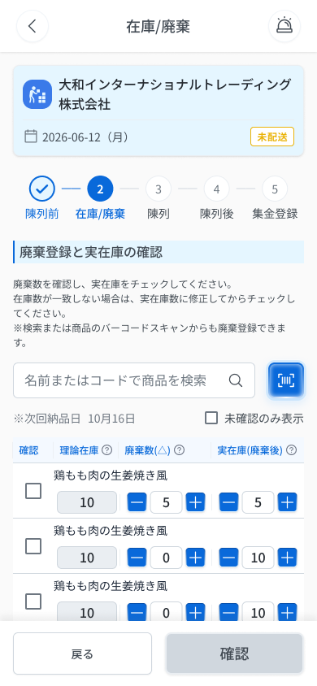
 |  |  |  |  | # | 項目名 Item name（JP) | 項目名 Item name（VN) | 種類 (type) | ステータス (status) | 必須 (required) | 最大限 (maxlength) | 初期値 (default) | 記述（日本語） | Description (VN) | Comment
Figma #10-09 Default — node 18058:158268 |  |  |  |  | 1 | セクションタイトル | Tiêu đề mục | Label | ー | ー | ー | ー | ・「廃棄登録と実在庫の確認」を表示するタイトル ・初期表示: 常時表示 | ・Tiêu đề mục hiển thị 「廃棄登録と実在庫の確認」 ・Trạng thái ban đầu: Luôn hiển thị
 |  |  |  |  | 2 | 案内文 | Văn bản hướng dẫn | Text | ー | ー | ー | ー | ・「廃棄数を確認のうえ、残りの実在庫を確認してください。確認が完了した商品は、チェックしてください。※検索または商品スキャンからも廃棄登録できます。」を表示 ・初期表示: 常時表示 | ・Hiển thị 「廃棄数を確認のうえ、残りの実在庫を確認してください。確認が完了した商品は、チェックしてください。※検索または商品スキャンからも廃棄登録できます。」 ・Trạng thái ban đầu: Luôn hiển thị | ⚠ Figma dùng lẫn 論理在庫/理論在庫 và 002-01 vs 002-04 có 2 câu hướng dẫn khác nhau (SPEC ## Thay đổi v3 mục D) — Need Confirm ⚠ CONFLICT Figma: 002-01 ghi 「廃棄数を確認し、実在庫をチェックしてください。…在庫が一致しない場合は、実在庫数に修正してからチェックしてください。※検索または商品のバーコードスキャンからも廃棄登録できます。」 còn 002-04 ghi 「廃棄数を確認のうえ、残りの実在庫を確認してください。確認が完了した商品は、チェックしてください。」 — Need Confirm
 |  |  |  |  | 3 | 商品検索入力欄 | Ô tìm kiếm sản phẩm | Textbox | Enable | ー | UNKNOWN | UNKNOWN | ・商品名または商品コード（バーコード）の部分一致で検索する入力欄 ・初期表示: 空欄（placeholder は UNKNOWN） ・入力時の挙動: 1. 入力内容に部分一致する商品のみ、画面内でリアルタイムに絞り込み表示する 2. 一致する商品がない場合の表示 → UNKNOWN | ・Ô nhập tìm kiếm khớp một phần theo tên sản phẩm hoặc mã sản phẩm (barcode) ・Trạng thái ban đầu: Để trống (placeholder: UNKNOWN) ・Hành vi khi nhập: 1. Chỉ hiện các sản phẩm khớp một phần với nội dung nhập, lọc realtime ngay trong màn 2. Không có sản phẩm khớp: cách hiển thị → UNKNOWN | ⚠ maxlength, placeholder, hiển thị khi không khớp: SPEC không nêu — Need Confirm
 |  |  |  |  | 4 | バーコードスキャンボタン | Nút quét mã vạch | Button | Enable | ー | ー | ー | ・商品をスキャンして廃棄登録するボタン。一覧にない商品もスキャンで廃棄登録できる ・初期表示: 常時表示 ・押下時の挙動: 1. スキャン成功 → モーダル E-08（スキャン廃棄登録）を表示。登録済み商品は「確認」が自動でONになる 2. カメラを起動できない → COMMON_ENV_006（ファイル選択のみ可, OQ-19） | ・Nút quét sản phẩm để đăng ký hủy; sản phẩm không có trong danh sách vẫn đăng ký hủy được bằng quét ・Trạng thái ban đầu: Luôn hiển thị ・Hành vi khi nhấn: 1. Quét thành công → mở modal E-08 (đăng ký hủy bằng quét); sản phẩm đã đăng ký tự bật 確認 2. Không mở được camera → COMMON_ENV_006 (chỉ còn chọn file từ máy, OQ-19) | ⚠ Nội dung modal E-08 không thuộc phạm vi màn này (xem E-08 trong SPEC ## Screens)
 |  |  |  |  | 5 | 次回納品日表示 | Hiển thị ngày giao kế tiếp | Text | ー | ー | ー | ー | ・「※次回納品日 〇月〇日」をシステムが自動表示。年は表示しない（OQ-21） ・初期表示: 常時表示 | ・Hệ thống tự hiển thị 「※次回納品日 〇月〇日」; KHÔNG hiển thị năm (OQ-21) ・Trạng thái ban đầu: Luôn hiển thị
 |  |  |  |  | 6 | 未確認のみ表示チェックボックス | Checkbox 「未確認のみ表示」 | Checkbox | Enable | ー | ー | UNKNOWN | ・「未確認のみ表示」チェックボックス ・初期表示: 初期値 UNKNOWN ・チェック時の挙動: 1. ON → 「確認」列が未チェックの商品のみ表示 2. ONにした時点で全商品が確認済み → 「未確認の商品はありません。」を表示 → E_DAESDL002_003（OQ-17） | ・Checkbox 「未確認のみ表示」 ・Trạng thái ban đầu: Giá trị mặc định: UNKNOWN ・Hành vi khi chọn: 1. ON → chỉ hiện sản phẩm có cột 確認 chưa tích 2. Bật ON khi đã tích hết mọi sản phẩm → hiện 「未確認の商品はありません。」 → E_DAESDL002_003 (OQ-17) | ⚠ Giá trị mặc định (ON/OFF) và hành vi khi tắt: SPEC không nêu — Need Confirm
 |  |  |  |  | 7 | 商品名（行ごと） | Tên sản phẩm (từng dòng) | Text | ー | ー | ー | ー | ・各行の商品名を表示 ・初期表示: 一覧の各行に表示 | ・Hiển thị tên sản phẩm của từng dòng ・Trạng thái ban đầu: Hiện ở mỗi dòng danh sách
Figma #10-10 Quét barcode — node 16422:114840 |  |  |  |  | 8 | 確認チェックボックス（行ごと） | Checkbox 確認 (từng dòng) | Checkbox | Enable | ー | ー | UNKNOWN | ・実在庫を確認済みにするチェックボックス。スキャンで廃棄登録した商品は自動でON ・初期表示: 初期値 UNKNOWN（スキャン登録済みはON） ・クリック時の挙動: 1. ONにする → 同じ行の−/＋ボタンと「廃棄数」「実在庫」入力欄がグレーアウト 2. OFFに戻した時の挙動 → UNKNOWN | ・Checkbox đánh dấu đã xác nhận tồn kho thực; sản phẩm đăng ký hủy bằng quét tự động bật ・Trạng thái ban đầu: Mặc định: UNKNOWN (sản phẩm đăng ký bằng quét = ON) ・Hành vi khi click: 1. Bật ON → nút −/＋ và ô nhập 廃棄数・実在庫 cùng dòng bị grayout 2. Bỏ tích (OFF): hành vi → UNKNOWN | ⚠ Hành vi khi bỏ tích và giá trị mặc định: SPEC không nêu — Need Confirm
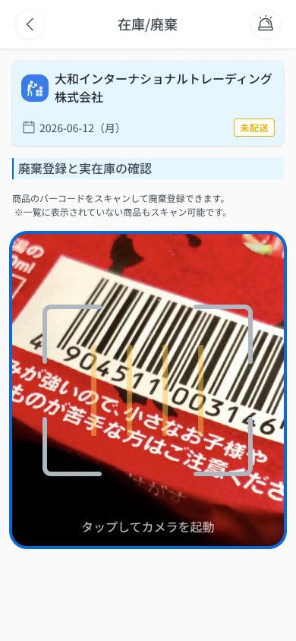
 |  |  |  |  | 9 | 理論在庫（行ごと） | Tồn lý thuyết 理論在庫 (từng dòng) | Text | ー | ー | ー | ー | ・購入実績ベースの在庫数（システム計算値）。ツールチップ「理論在庫：購入実績ベースの在庫数です。」 ・初期表示: システム計算値を表示 ・？アイコンのホバー時の挙動: 1. ツールチップ「理論在庫：購入実績ベースの在庫数です。」を表示 | ・Số tồn dựa trên thực tế mua hàng (giá trị hệ thống tính); tooltip 「理論在庫：購入実績ベースの在庫数です。」 ・Trạng thái ban đầu: Hiển thị giá trị hệ thống tính ・Hành vi khi hover icon ？: 1. Hiện tooltip 「理論在庫：購入実績ベースの在庫数です。」
 |  |  |  |  | 10 | 廃棄数（△）入力欄 | Ô nhập 廃棄数（△） | Textbox | Enable | ー | UNKNOWN | UNKNOWN | ・0以上の整数。−/＋ボタンまたは直接入力。ツールチップ「次回納品日までに賞味期限切れとなる商品を回収後、数量を入力してください。」 ・初期表示: 確認ONの行はグレーアウト（初期値は UNKNOWN） ・入力時の挙動: 1. 0以上の整数 → 値を反映し「実在庫」を自動再計算 2. 0以上の整数以外 → 「廃棄数は0以上の整数で入力してください」→ E_DAESDL002_001 | ・Số nguyên ≥0; dùng nút −/＋ hoặc nhập trực tiếp; tooltip 「次回納品日までに賞味期限切れとなる商品を回収後、数量を入力してください。」 ・Trạng thái ban đầu: Dòng đã tích 確認 thì grayout (giá trị ban đầu: UNKNOWN) ・Hành vi khi nhập: 1. Số nguyên ≥0 → nhận giá trị và tự tính lại 実在庫 2. Không phải số nguyên ≥0 → 「廃棄数は0以上の整数で入力してください」 → E_DAESDL002_001 | ⚠ maxlength và giá trị ban đầu: SPEC không nêu — Need Confirm
 |  |  |  |  | 11 | 実在庫（廃棄後）入力欄 | Ô nhập 実在庫 (sau khi hủy) | Textbox | Enable | ー | UNKNOWN | 理論在庫 − 廃棄数（自動計算） | ・実在庫＝理論在庫−廃棄数（自動計算、手動変更可）。ツールチップ「実在庫＝理論在庫−廃棄数（自動計算されます。手動で変更可能）」 ・初期表示: 確認ONの行はグレーアウト。初期値は 理論在庫 − 廃棄数 ・入力時の挙動: 1. 0以上の整数 → 手動入力値を反映 2. 0以上の整数以外 → 「実在庫は0以上の整数で入力してください」→ E_DAESDL002_002 3. 「廃棄数」を変更 → 自動再計算（手動入力値との優先関係 UNKNOWN） | ・実在庫 = 理論在庫 − 廃棄数, tự động tính, vẫn sửa thủ công được; tooltip 「実在庫＝理論在庫−廃棄数（自動計算されます。手動で変更可能）」 ・Trạng thái ban đầu: Dòng đã tích 確認 thì grayout; giá trị ban đầu = 理論在庫 − 廃棄数 ・Hành vi khi nhập: 1. Số nguyên ≥0 → nhận giá trị nhập thủ công 2. Không phải số nguyên ≥0 → 「実在庫は0以上の整数で入力してください」 → E_DAESDL002_002 3. Đổi 廃棄数 → tự tính lại (ưu tiên giữa giá trị đã sửa tay và tự tính: UNKNOWN) | ⚠ maxlength; thứ tự ưu tiên giữa sửa tay và tự tính lại: SPEC không nêu — Need Confirm
 |  |  |  |  | 12 | 戻るボタン（フッター） | Nút 「戻る」 (footer) | Button | Enable | ー | ー | ー | ・Step 1 に戻るボタン ・初期表示: 常時表示 ・押下時の挙動: 1. DA_ESDL_001 へ遷移。入力済みデータは保持される（OQ-22） | ・Nút quay về Step 1 ・Trạng thái ban đầu: Luôn hiển thị ・Hành vi khi nhấn: 1. Chuyển DA_ESDL_001; dữ liệu đã nhập được giữ lại (OQ-22) | SPEC Happy Case ghi UNKNOWN (OQ-22); Decisions chốt: CÓ giữ dữ liệu
 |  |  |  |  | 13 | 確認ボタン（フッター） | Nút 「確認」 (footer) | Button | Disable | ー | ー | ー | ・Step 2 を確定するボタン。全商品の「確認」がONの時のみ活性 ・初期表示: グレーアウト（全商品が確認済みになるまで） ・押下時の挙動: 1. 全商品確認済み → DA_ESDL_002-05 へ遷移（バナー E-09 を表示） 2. 未確認の商品が残っている → ボタンはグレーアウトで押下不可（メッセージなし） 3. 押下時にネットワーク切断 → COMMON_ENV_004（入力内容は保持し再試行可, OQ-08） 4. 押下時にサーバーエラー(5xx) → COMMON_SYS_006（入力内容は保持し再試行可, OQ-08） 5. 入力中にセッション期限切れ → COMMON_SYS_007（OQ-09） | ・Nút chốt Step 2; chỉ active khi TẤT CẢ sản phẩm đã tích 確認 ・Trạng thái ban đầu: Grayout (cho đến khi tích hết mọi sản phẩm) ・Hành vi khi nhấn: 1. Đã tích hết → chuyển DA_ESDL_002-05 (hiện banner E-09) 2. Còn sản phẩm chưa tích → nút grayout, không bấm được (không có message) 3. 押下時にMất mạng → COMMON_ENV_004 (giữ dữ liệu đang nhập, cho retry, OQ-08) 4. 押下時にLỗi server 5xx → COMMON_SYS_006 (giữ dữ liệu đang nhập, cho retry, OQ-08) 5. 入力中にSession hết hạn → COMMON_SYS_007 (OQ-09) | ⚠ Message lỗi mạng/server/session: UNKNOWN (OQ-08/09) — Need Confirm
Figma #10-12 Đã check — node 18260:89828
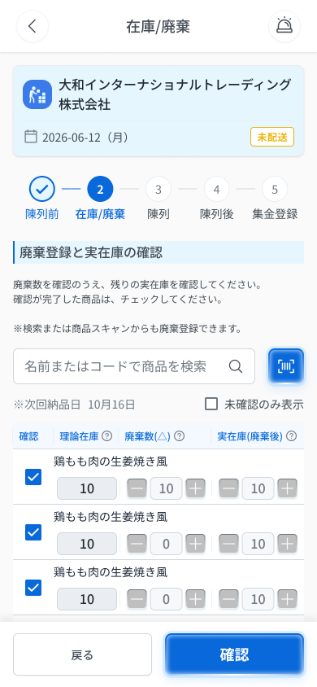
 |  |  |  |  | ⚠ ERROR SCENARIOS — DA_ESDL_002
 |  |  |  |  | # | Item / 発生箇所 | Nhóm (Category) | Hiển thị |  | Message Code |  |  | Message hiển thị (VN) | Xử lý tiếp theo
 |  |  |  |  | 1 | 廃棄数（△） | 🔴 Validation | Inline |  | E_DAESDL002_001 |  |  | Vui lòng nhập 廃棄数 là số nguyên từ 0 trở lên. | Ở lại màn, hiện lỗi inline (SPEC)
 |  |  |  |  | 2 | 実在庫（廃棄後） | 🔴 Validation | Inline |  | E_DAESDL002_002 |  |  | Vui lòng nhập 実在庫 là số nguyên từ 0 trở lên. | Ở lại màn, hiện lỗi inline (SPEC)
 |  |  |  |  | 3 | 未確認のみ表示 | 🟡 Business | Empty state |  | E_DAESDL002_003 |  |  | Không có sản phẩm chưa xác nhận. | Ở lại màn, hiện empty state thay danh sách (OQ-17)

E-08_ScanStep2
画面名 | スキャン廃棄登録モーダル / Modal quét đăng ký hàng hủy (Step 2) | (popup — thuộc DA_ESDL_002) | Screen ID | E-08
作成者 | BA Agent | 2026-10-08 | Flow ID | F6
更新者 | BA Agent | 2026-10-08 | Version | 1.0
概要 | ■目的 Step 2（在庫/廃棄）でバーコードをスキャンした商品の廃棄数・在庫数を登録する。一覧にない商品でもスキャンで廃棄登録できる。 Đăng ký số lượng hủy (廃棄数) và số tồn (在庫数) cho sản phẩm vừa quét barcode ở Step 2 (在庫/廃棄). Sản phẩm không có trong danh sách vẫn đăng ký hủy được bằng quét. ■アクセス方法 DA_ESDL_002 のバーコードスキャンボタンでスキャンした後に表示される。「続けてスキャンする」押下後も本モーダルが再表示される。 Hiện ra sau khi quét mã vạch bằng nút quét ở DA_ESDL_002 (Step 2). Sau khi nhấn 「続けてスキャンする」 modal này hiện lại cho lần quét kế tiếp. ■トレーサビリティ / Traceability FR No. N/A (SPEC không có FR Register — nguồn Figma) · Màn phụ E-08 thuộc DA_ESDL_002 (SPEC ## Screens, bảng màn phụ) · RQ-E17, RQ-E22, RQ-E28, RQ-E37 · SPEC ## Screen Details DA_ESDL_002 · Decisions OQ-08, OQ-09, OQ-19 Transition: [続けてスキャン]→E-08 ; [一覧に戻る]→DA_ESDL_002 ■Figma Screen No. (Nhóm 10 — Tài xế xếp đồ) #10-11 DA_ESDL_002-03 Scan Bar code & input (Popup, popup sau khi quét (nhập 廃棄数/在庫数)) — node 18123:165893 |  | Status | WAITING APPROVAL
Logic chung | Modal thuộc DA_ESDL_002 (Step 2). Gồm: 商品名 (chỉ đọc) · 「論理在庫：〇個」 · 廃棄数 (≥0) · 在庫数 (≥0) · 2 nút. Cả 2 nút đều LƯU nội dung đã nhập; sản phẩm đã đăng ký tự động bật 確認 ở danh sách Step 2 (RQ-E28, RQ-E37). Lỗi mạng/server/session dùng mã COMMON (OQ-08/09), giữ dữ liệu đang nhập và cho retry (OQ-08). Chuỗi hiển thị lấy nguyên văn Figma (E-08 / DA_ESDL_002-03). |  | Source Flow Version | v3_08102026
Cách access | DA_ESDL_002 → nhấn nút quét mã vạch → quét sản phẩm → modal E-08. Từ modal: 「続けてスキャンする」 → E-08 (lần quét kế); 「一覧に戻る」 → DA_ESDL_002. |  | Sheet Type | WORKING_SCREEN

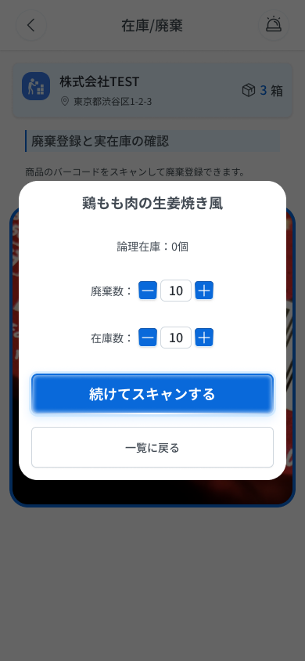
 |  |  |  |  | # | 項目名 Item name（JP) | 項目名 Item name（VN) | 種類 (type) | ステータス (status) | 必須 (required) | 最大限 (maxlength) | 初期値 (default) | 記述（日本語） | Description (VN) | Comment
Figma #10-11 Popup sau quét — node 18123:165893 |  |  |  |  | 1 | 商品名 | Tên sản phẩm | Label | ー | ー | ー | ー | ・スキャンした商品の商品名を表示する（読み取り専用） ・初期表示: スキャンした商品の商品名（例: 「鶏もも肉の生姜焼き風」） | ・Hiển thị tên sản phẩm vừa quét (chỉ đọc) ・Trạng thái ban đầu: tên sản phẩm vừa quét (ví dụ 「鶏もも肉の生姜焼き風」)
 |  |  |  |  | 2 | 論理在庫：〇個 | Tồn kho (論理在庫) | Label | ー | ー | ー | ー | ・「論理在庫：〇個」の形式で在庫数を表示する ・初期表示: 例「論理在庫：0個」（値の算出元は UNKNOWN） | ・Hiển thị số tồn theo dạng 「論理在庫：〇個」 ・Trạng thái ban đầu: ví dụ 「論理在庫：0個」 (nguồn tính giá trị: UNKNOWN) | ⚠ Nguồn giá trị 論理在庫 (có phải 理論在庫 của Step 2 không) SPEC không nêu; Figma dùng lẫn 論理/理論 (SPEC ## Thay đổi v3, mục D.2) — Need Confirm
 |  |  |  |  | 3 | 廃棄数 入力欄 | Ô nhập 廃棄数 (số lượng hủy) | Textbox | Enable | UNKNOWN | UNKNOWN | UNKNOWN | ・廃棄数を入力する欄（0以上の整数） ・初期表示: UNKNOWN（Figmaのサンプル値は「10」） ・入力時の挙動: 1. 0以上の整数 → 入力を受け付ける 2. 0以上の整数以外 → エラー表示は UNKNOWN（親画面の E_DAESDL002_001 を流用するか要確認） | ・Ô nhập 廃棄数 (số nguyên từ 0 trở lên) ・Trạng thái ban đầu: UNKNOWN (giá trị mẫu trên Figma là 「10」) ・Hành vi khi nhập: 1. Số nguyên ≥0 → chấp nhận giá trị nhập 2. Không phải số nguyên ≥0 → cách hiển thị lỗi: UNKNOWN (cần xác nhận có dùng lại E_DAESDL002_001 của màn cha không) | ⚠ Bắt buộc nhập hay không, maxlength, giá trị mặc định, hiển thị lỗi trong modal — SPEC không nêu (chỉ ghi 「廃棄数 (≥0)」, RQ-E28) — Need Confirm
 |  |  |  |  | 4 | 在庫数 入力欄 | Ô nhập 在庫数 (số tồn) | Textbox | Enable | UNKNOWN | UNKNOWN | UNKNOWN | ・在庫数を入力する欄（0以上の整数） ・初期表示: UNKNOWN（Figmaのサンプル値は「10」） ・入力時の挙動: 1. 0以上の整数 → 入力を受け付ける 2. 0以上の整数以外 → エラー表示は UNKNOWN（親画面の E_DAESDL002_002 を流用するか要確認） | ・Ô nhập 在庫数 (số nguyên từ 0 trở lên) ・Trạng thái ban đầu: UNKNOWN (giá trị mẫu trên Figma là 「10」) ・Hành vi khi nhập: 1. Số nguyên ≥0 → chấp nhận giá trị nhập 2. Không phải số nguyên ≥0 → cách hiển thị lỗi: UNKNOWN (cần xác nhận có dùng lại E_DAESDL002_002 của màn cha không) | ⚠ Quan hệ 在庫数 ↔ 実在庫（廃棄後）ở Step 2 và công thức tự tính (có hay không) SPEC không nêu; giá trị mẫu Figma (論理在庫 0 / 廃棄数 10 / 在庫数 10) không suy ra được công thức — Need Confirm
 |  |  |  |  | 5 | 続けてスキャンする | Nút 「続けてスキャンする」 (quét tiếp) | Button | Enable | ー | ー | ー | ・入力内容を保存して次の商品のスキャンへ進むボタン ・初期表示: 有効（活性条件は UNKNOWN） ・押下時の挙動: 1. 入力内容を保存し、登録した商品の「確認」を自動でONにして次のスキャンへ進む → E-08 2. カメラを起動できない場合 → COMMON_ENV_006 3. 通信断・サーバーエラー・セッション切れ → COMMON_ENV_004 / COMMON_SYS_006 / COMMON_SYS_007（入力内容は保持し再試行可: OQ-08） | ・Nút lưu nội dung đã nhập rồi chuyển sang quét sản phẩm kế tiếp ・Trạng thái ban đầu: bật (điều kiện kích hoạt: UNKNOWN) ・Hành vi khi nhấn: 1. Lưu nội dung, tự động bật 「確認」 của sản phẩm đã đăng ký, sang lần quét kế → E-08 2. Không mở được camera → COMMON_ENV_006 3. Mất mạng / lỗi server / session hết hạn → COMMON_ENV_004 / COMMON_SYS_006 / COMMON_SYS_007 (giữ dữ liệu đang nhập, cho retry: OQ-08) | ⚠ Thời điểm lưu (gọi API ngay hay giữ tạm tới khi hoàn tất Step 2), điều kiện kích hoạt nút, và việc nút có mở lại camera (gắn COMMON_ENV_006) — SPEC chỉ ghi 「→E-08」 và 'cả 2 nút đều lưu' — Need Confirm
 |  |  |  |  | 6 | 一覧に戻る | Nút 「一覧に戻る」 (về danh sách) | Button | Enable | ー | ー | ー | ・入力内容を保存して一覧（Step 2）へ戻るボタン ・初期表示: 有効（活性条件は UNKNOWN） ・押下時の挙動: 1. 入力内容を保存し、登録した商品の「確認」を自動でONにしてモーダルを閉じる → DA_ESDL_002 2. 通信断・サーバーエラー・セッション切れ → COMMON_ENV_004 / COMMON_SYS_006 / COMMON_SYS_007（入力内容は保持し再試行可: OQ-08） | ・Nút lưu nội dung đã nhập rồi quay về danh sách Step 2 ・Trạng thái ban đầu: bật (điều kiện kích hoạt: UNKNOWN) ・Hành vi khi nhấn: 1. Lưu nội dung, tự động bật 「確認」 của sản phẩm đã đăng ký, đóng modal → DA_ESDL_002 2. Mất mạng / lỗi server / session hết hạn → COMMON_ENV_004 / COMMON_SYS_006 / COMMON_SYS_007 (giữ dữ liệu đang nhập, cho retry: OQ-08) | ⚠ Sản phẩm quét mà không có trong danh sách hiển thị thế nào ở DA_ESDL_002 sau khi quay về — SPEC không nêu — Need Confirm
 |  |  |  |  | 7
 |  |  |  |  | 8
 |  |  |  |  | 9
 |  |  |  |  | 10
 |  |  |  |  | 11

DA_ESDL_002-05_Step2Result
画面名 | Step 2: 成功結果 / Kết quả thành công | UNKNOWN (OQ-30 chỉ ghi `/es/:id/step:n`; SPEC không nêu URL riêng cho màn kết quả) | Screen ID | DA_ESDL_002-05
作成者 | BA Agent | 2026-10-08 | Flow ID | F6
更新者 | BA Agent | 2026-10-08 | Version | 1.0
概要 | ■目的 Step 2 の確認完了後、廃棄数と実在庫の確定内容を結果表示する。 Hiển thị kết quả chốt (hàng hủy và tồn kho thực) sau khi xác nhận xong Step 2. ■アクセス方法 DA_ESDL_002 の「確認」押下後に遷移。 Đến từ DA_ESDL_002 sau khi nhấn 「確認」. ■トレーサビリティ / Traceability FR No. N/A (SPEC không có FR Register — nguồn Figma) · RQ-E07, RQ-E29, RQ-E30 · SPEC ## Screen Details DA_ESDL_002-05 Transition: [続ける]→DA_ESDL_003 ; [戻る]→DA_ESDL_002 ■Figma Screen No. (Nhóm 10 — Tài xế xếp đồ) #10-13 DA_ESDL_002-05 confirm (Screen, kết quả Step 2 (chứa banner E-09)) — node 18260:90236 |  | Status | WAITING APPROVAL
Logic chung | Màn chỉ đọc (banner + bảng kết quả), tách riêng theo Test C. Layout: Header + thẻ điểm giao (cùng thông số Step 2) → banner hoàn tất → step indicator → bảng tóm tắt → 2 nút chân trang. Không có input nên không có lỗi validation; nút 「続ける」 luôn active. |  | Source Flow Version | v3_08102026
Cách access | Tự động hiện sau khi bấm 「確認」 ở DA_ESDL_002 (E-09 là banner của màn này). |  | Sheet Type | WORKING_SCREEN

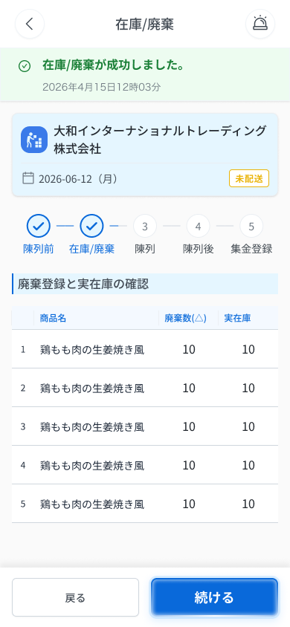
 |  |  |  |  | # | 項目名 Item name（JP) | 項目名 Item name（VN) | 種類 (type) | ステータス (status) | 必須 (required) | 最大限 (maxlength) | 初期値 (default) | 記述（日本語） | Description (VN) | Comment
Figma #10-13 Kết quả + banner E-09 — node 18260:90236 |  |  |  |  | 1 | 完了バナー | Banner hoàn tất | Banner | ー | ー | ー | ー | ・画面最上部の緑バナー。✓アイコン＋「在庫/廃棄が成功しました。」＋処理日時 yyyy年mm月dd日HH時mm分 ・初期表示: Step 2 で「確認」押下後に表示 | ・Banner xanh lá trên cùng màn: icon ✓ + 「在庫/廃棄が成功しました。」 + thời gian xử lý yyyy年mm月dd日HH時mm分 ・Trạng thái ban đầu: Hiện sau khi nhấn 「確認」 ở Step 2
 |  |  |  |  | 2 | ステップインジケーター | Thanh step 5 bước | Text | ー | ー | ー | ー | ・①陳列前＝✓、②在庫/廃棄＝✓、③陳列＝次のステップ（グレー数字）、④⑤＝未完了 ・初期表示: 常時表示。タップでの移動は不可（RQ-E07） | ・①陳列前 = ✓, ②在庫/廃棄 = ✓, ③陳列 = bước tiếp theo (số xám), ④⑤ = chưa hoàn thành ・Trạng thái ban đầu: Luôn hiển thị; không chạm để di chuyển (RQ-E07)
 |  |  |  |  | 3 | セクションタイトル | Tiêu đề mục | Label | ー | ー | ー | ー | ・「廃棄登録と実在庫の確認」を表示 ・初期表示: 常時表示 | ・Hiển thị 「廃棄登録と実在庫の確認」 ・Trạng thái ban đầu: Luôn hiển thị
 |  |  |  |  | 4 | 結果テーブル | Bảng kết quả Step 2 | Table | ー | ー | ー | ー | ・列：連番／商品名／廃棄数（△）／実在庫（Step 2 で確定した値） ・初期表示: Step 2 の確定値を読み取り専用で表示。常に1件以上ある ・画面読み込み時の挙動: 1. 画面読み込み時にネットワーク切断 → COMMON_ENV_004（入力内容は保持し再試行可, OQ-08） 2. 画面読み込み時にサーバーエラー(5xx) → COMMON_SYS_006（入力内容は保持し再試行可, OQ-08） 3. 画面表示中にセッション期限切れ → COMMON_SYS_007（OQ-09） | ・Các cột: 連番 (số thứ tự) / 商品名 / 廃棄数（△） / 実在庫 (giá trị chốt ở Step 2) ・Trạng thái ban đầu: Hiển thị giá trị chốt ở Step 2, chỉ đọc; luôn có ≥1 sản phẩm ・Hành vi khi tải màn: 1. 画面読み込み時にMất mạng → COMMON_ENV_004 (giữ dữ liệu đang nhập, cho retry, OQ-08) 2. 画面読み込み時にLỗi server 5xx → COMMON_SYS_006 (giữ dữ liệu đang nhập, cho retry, OQ-08) 3. 画面表示中にSession hết hạn → COMMON_SYS_007 (OQ-09) | ⚠ Message lỗi mạng/server/session: UNKNOWN (OQ-08/09) — Need Confirm
 |  |  |  |  | 5 | 戻るボタン（フッター） | Nút 「戻る」 (footer) | Button | Enable | ー | ー | ー | ・Step 2 の入力画面に戻るボタン ・初期表示: 常時表示 ・押下時の挙動: 1. DA_ESDL_002 へ遷移 | ・Nút quay về màn nhập Step 2 ・Trạng thái ban đầu: Luôn hiển thị ・Hành vi khi nhấn: 1. Chuyển DA_ESDL_002
 |  |  |  |  | 6 | 続けるボタン（フッター） | Nút 「続ける」 (footer) | Button | Enable | ー | ー | ー | ・Step 3 へ進むボタン ・初期表示: 常時活性（緑） ・押下時の挙動: 1. DA_ESDL_003 へ遷移 | ・Nút sang Step 3 ・Trạng thái ban đầu: Luôn active (xanh) ・Hành vi khi nhấn: 1. Chuyển DA_ESDL_003
 |  |  |  |  | 7
 |  |  |  |  | 8
 |  |  |  |  | 9
 |  |  |  |  | 10
 |  |  |  |  | 11

DA_ESDL_003_Step3Insp
画面名 | 陳列 (検品) (Step 3) / Trưng bày & kiểm số lượng | UNKNOWN (OQ-30 chỉ ghi `/es/:id/step:n`, n=3 — SPEC không nêu URL riêng cho màn này) | Screen ID | DA_ESDL_003
作成者 | BA Agent | 2026-10-08 | Flow ID | F6
更新者 | BA Agent | 2026-10-08 | Version | 1.0
概要 | ■目的 ES配送便の陳列フロー Step 3 で、商品の検品・陳列を行い実際数を入力する。 Ở Step 3 của quy trình trưng bày ES配送便: kiểm phẩm, trưng bày và nhập số lượng thực tế. ■アクセス方法 DA_ESDL_002-05 の「続ける」、または DA_ESDL_003-06 の「戻る」から遷移。 Đến từ DA_ESDL_002-05 nhấn 「続ける」, hoặc từ DA_ESDL_003-06 nhấn 「戻る」. ■トレーサビリティ / Traceability FR No. N/A (SPEC không có FR Register — nguồn Figma) · RQ-E07, RQ-E31, RQ-E32, RQ-E33, RQ-E34, RQ-E35, RQ-E36, RQ-E37, RQ-E38, RQ-E39, RQ-E40, RQ-E41, RQ-E44 · SPEC ## Screen Details DA_ESDL_003 Transition: [Không lệch]→DA_ESDL_003-06 ; [Có lệch]→E-11 ; [Scan]→E-10 ; [戻る]→DA_ESDL_002 (theo Screen Details; ## Screens không liệt kê 戻る) ■Figma Screen No. (Nhóm 10 — Tài xế xếp đồ) #10-14 DA_ESDL_003-01 Step 3 default (Screen, default (確認 disabled)) — node 16422:114955 #10-15 DA_ESDL_003-02 Step 3 Scan (State, mở camera quét) — node 18252:82725 |  | Status | WAITING APPROVAL
Logic chung | Layout: Header (back + 「陳列」) → thẻ điểm giao → step indicator → khu tìm kiếm/quét → danh sách sản phẩm → 2 nút chân trang. Danh sách tải hết 1 lần, trần 200 dòng; lọc/tìm kiếm phía client (OQ-07). 実際数 ≠ 予定数 = chênh lệch. Nút 「確認」 active khi ≥1 dòng đã tích. Popup E-11 khi có sót hoặc chênh lệch (OQ-23). Message lỗi mạng/server dùng chung trong app Driver, giữ dữ liệu, cho retry (OQ-08). |  | Source Flow Version | v3_08102026
Cách access | Từ màn kết quả Step 2 (「続ける」) hoặc từ màn kết quả Step 3 (「戻る」) trong quy trình 5 bước ES配送便; không chạm thanh step để di chuyển (RQ-E07). |  | Sheet Type | WORKING_SCREEN

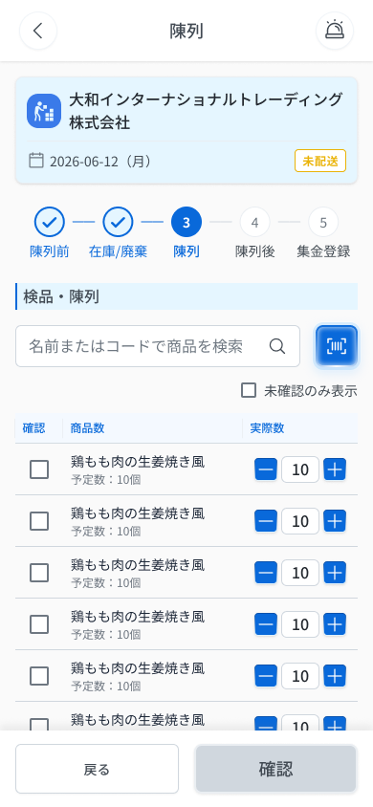
 |  |  |  |  | # | 項目名 Item name（JP) | 項目名 Item name（VN) | 種類 (type) | ステータス (status) | 必須 (required) | 最大限 (maxlength) | 初期値 (default) | 記述（日本語） | Description (VN) | Comment
Figma #10-14 Default — node 16422:114955 |  |  |  |  | 1 | セクションタイトル | Tiêu đề mục | Label | ー | ー | ー | ー | ・「検品・陳列」を表示するタイトル（v3） ・初期表示: 常時表示 | ・Tiêu đề mục 「検品・陳列」 (v3) ・Trạng thái ban đầu: Luôn hiển thị
 |  |  |  |  | 2 | 商品検索入力欄 | Ô tìm kiếm sản phẩm | Textbox | Enable | ー | UNKNOWN | ー | ・placeholder「名前またはコードで商品を検索」の検索入力欄（バーコードボタン付き, v3） ・初期表示: 空欄（placeholder 表示） ・入力時の挙動: 1. 入力内容で商品を絞り込み表示 2. 一致する商品がない場合の表示 → UNKNOWN | ・Ô tìm kiếm, placeholder 「名前またはコードで商品を検索」, kèm nút barcode (v3) ・Trạng thái ban đầu: Để trống (hiện placeholder) ・Hành vi khi nhập: 1. Lọc danh sách sản phẩm theo nội dung nhập 2. Không có sản phẩm khớp: cách hiển thị → UNKNOWN | ⚠ SPEC chỉ ghi 'Gõ → lọc': tiêu chí khớp (tên/mã), realtime hay không, maxlength — Need Confirm
 |  |  |  |  | 3 | 未確認のみ表示チェックボックス | Checkbox 「未確認のみ表示」 | Checkbox | Enable | ー | ー | UNKNOWN | ・「未確認のみ表示」チェックボックス（v3） ・初期表示: 初期値 UNKNOWN ・チェック時の挙動: 1. ON → 「確認」が未チェックの商品のみ表示 2. 全商品が確認済みの状態でON → 表示内容 UNKNOWN | ・Checkbox 「未確認のみ表示」 (v3) ・Trạng thái ban đầu: Giá trị mặc định: UNKNOWN ・Hành vi khi chọn: 1. ON → chỉ hiện sản phẩm chưa tích 確認 2. Bật ON khi đã tích hết sản phẩm: cách hiển thị → UNKNOWN | ⚠ OQ-17 (empty 「未確認の商品はありません。」) chốt trước khi v3 thêm toggle vào Step 3; SPEC Step 3 ghi 'không có empty state' → không tạo Message Code — Need Confirm
 |  |  |  |  | 4 | バーコードスキャンボタン | Nút quét mã vạch | Button | Enable | ー | ー | ー | ・商品をスキャンして検品するボタン ・初期表示: 常時表示 ・押下時の挙動: 1. スキャン成功 → モーダル E-10（スキャン検品登録）を表示。登録済み商品は「確認」が自動でONになる 2. カメラを起動できない → COMMON_ENV_006（OQ-19） | ・Nút quét sản phẩm để kiểm phẩm ・Trạng thái ban đầu: Luôn hiển thị ・Hành vi khi nhấn: 1. Quét thành công → mở modal E-10 (kiểm phẩm bằng quét); sản phẩm đã đăng ký tự bật 確認 2. Không mở được camera → COMMON_ENV_006 (OQ-19) | ⚠ Nội dung modal E-10 không thuộc phạm vi màn này
 |  |  |  |  | 5 | 確認チェックボックス（行ごと） | Checkbox 確認 (từng dòng) | Checkbox | Enable | ー | ー | UNKNOWN | ・検品・陳列済みを示すチェックボックス。スキャン登録した商品は自動でON ・初期表示: 初期値 UNKNOWN（スキャン登録済みはON） ・クリック時の挙動: 1. ONにする → 同じ行の−/＋ボタンと「実際数」入力欄がグレーアウト 2. OFFに戻した時の挙動 → UNKNOWN | ・Checkbox đánh dấu đã kiểm tra / trưng bày xong; sản phẩm đăng ký bằng quét tự động bật ・Trạng thái ban đầu: Mặc định: UNKNOWN (sản phẩm đăng ký bằng quét = ON) ・Hành vi khi click: 1. Bật ON → nút −/＋ và ô 実際数 cùng dòng bị grayout 2. Bỏ tích (OFF): hành vi → UNKNOWN | ⚠ Hành vi khi bỏ tích và giá trị mặc định: SPEC không nêu — Need Confirm
 |  |  |  |  | 6 | 商品名・予定数（行ごと） | Tên sản phẩm + 予定数 (từng dòng) | Text | ー | ー | ー | ー | ・商品名と「予定数：〇個」をシステムが自動表示（タップ不可） ・初期表示: 一覧の各行に表示 | ・Hệ thống tự hiển thị tên sản phẩm và 「予定数：〇個」 (không chạm được) ・Trạng thái ban đầu: Hiện ở mỗi dòng danh sách
 |  |  |  |  | 7 | 実際数入力欄 | Ô nhập 実際数 | Textbox | Enable | ー | UNKNOWN | 予定数 | ・0以上の整数。−/＋ボタンまたは直接入力。実際数≠予定数は差異とみなす ・初期表示: 初期値は予定数。確認ONの行はグレーアウト ・入力時の挙動: 1. 0以上の整数 → 値を反映（予定数と異なれば差異として扱う） 2. 0以上の整数以外 → 「実際数は0以上の整数で入力してください」→ E_DAESDL003_001 | ・Số nguyên ≥0; dùng nút −/＋ hoặc nhập trực tiếp; 実際数 ≠ 予定数 được coi là chênh lệch ・Trạng thái ban đầu: Giá trị ban đầu = 予定数; dòng đã tích 確認 thì grayout ・Hành vi khi nhập: 1. Số nguyên ≥0 → nhận giá trị (khác 予定数 thì tính là chênh lệch) 2. Không phải số nguyên ≥0 → 「実際数は0以上の整数で入力してください」 → E_DAESDL003_001 | ⚠ maxlength: SPEC không nêu — Need Confirm
 |  |  |  |  | 8 | 戻るボタン（フッター） | Nút 「戻る」 (footer) | Button | Enable | ー | ー | ー | ・Step 2 に戻るボタン ・初期表示: 常時表示 ・押下時の挙動: 1. DA_ESDL_002 へ遷移。入力済みデータは保持される | ・Nút quay về Step 2 ・Trạng thái ban đầu: Luôn hiển thị ・Hành vi khi nhấn: 1. Chuyển DA_ESDL_002; dữ liệu đã nhập được giữ lại
Figma #10-15 Quét — node 18252:82725 |  |  |  |  | 9 | 確認ボタン（フッター） | Nút 「確認」 (footer) | Button | Disable | ー | ー | ー | ・Step 3 を確定するボタン。1行以上チェック済みで活性（Step 2 は全商品必須、こちらは1件以上） ・初期表示: グレーアウト（1行もチェックされていない間） ・押下時の挙動: 1. 未確認の商品なし かつ 差異なし → DA_ESDL_003-06 へ遷移 2. 未確認の商品あり、または差異あり → モーダル E-11（陳列完了確認・ES連絡）を表示 → E_DAESDL003_002 3. E-11：「ESキッチンへ連絡済みです。」にチェックしないと「報告完了」は押下不可（必須） 4. E-11：「報告完了」押下 → 陳列完了処理を実行し DA_ESDL_003-06 へ遷移 5. E-11：「ESへ電話する（050-5784-2777）」押下 → 電話発信 6. E-11：電話アプリを起動できない → COMMON_ENV_005（番号をテキスト表示, OQ-19） 7. E-11：「キャンセル」押下 → モーダルを閉じて本画面に戻る（処理は実行しない） 8. チェックが1行もない → ボタンはグレーアウトで押下不可（メッセージなし） 9. 押下時にネットワーク切断 → COMMON_ENV_004（入力内容は保持し再試行可, OQ-08） 10. 押下時にサーバーエラー(5xx) → COMMON_SYS_006（入力内容は保持し再試行可, OQ-08） 11. 入力中にセッション期限切れ → COMMON_SYS_007（OQ-09） | ・Nút chốt Step 3; active khi ≥1 dòng đã tích (khác Step 2 yêu cầu tất cả) ・Trạng thái ban đầu: Grayout (khi chưa tích dòng nào) ・Hành vi khi nhấn: 1. Không sót sản phẩm chưa xác nhận và không chênh lệch → chuyển DA_ESDL_003-06 2. Còn sản phẩm chưa xác nhận HOẶC có chênh lệch → hiện modal E-11 (xác nhận hoàn tất trưng bày / liên hệ ES) → E_DAESDL003_002 3. E-11: phải tích 「ESキッチンへ連絡済みです。」 thì nút 「報告完了」 mới active (bắt buộc) 4. E-11: nhấn 「報告完了」 → thực hiện hoàn tất trưng bày, chuyển DA_ESDL_003-06 5. E-11: nhấn 「ESへ電話する（050-5784-2777）」 → gọi điện 6. E-11: không mở được app gọi điện → COMMON_ENV_005 (hiện số dạng text, OQ-19) 7. E-11: nhấn 「キャンセル」 → đóng modal, về lại màn này (không thực hiện xử lý) 8. Chưa tích dòng nào → nút grayout, không bấm được (không có message) 9. 押下時にMất mạng → COMMON_ENV_004 (giữ dữ liệu đang nhập, cho retry, OQ-08) 10. 押下時にLỗi server 5xx → COMMON_SYS_006 (giữ dữ liệu đang nhập, cho retry, OQ-08) 11. 入力中にSession hết hạn → COMMON_SYS_007 (OQ-09) | ⚠ CONFLICT RQ-E35 (OQ-23): connector ghi điều kiện popup 「未チェックの項目が1件以上ある場合 / すべての差異が0以外」, bảng ghi 「差異が1件以上」; Decisions OQ-23 chốt theo bảng nhưng chỉ nêu '差異が1件以上' trong khi bảng mục 5.2 gồm cả ①未確認 — dùng điều kiện ①OR② của Happy Case, Need Confirm. Nhãn nút 「確定」 vs 「確認」 Figma không thống nhất (v3 mục D5). ⚠ Message lỗi mạng/server/session: UNKNOWN (OQ-08/09) — Need Confirm
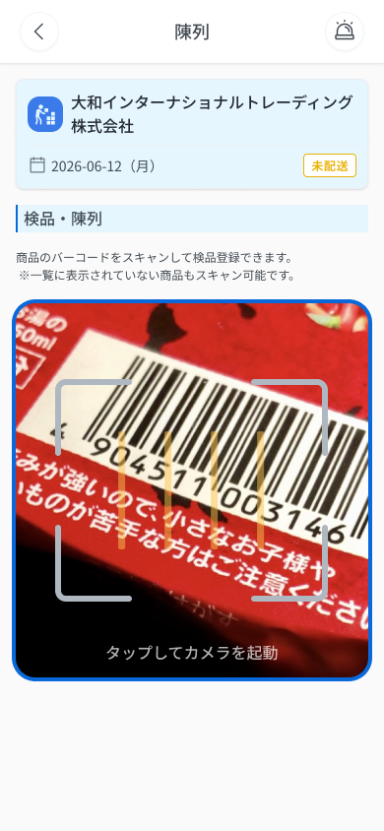
 |  |  |  |  | 10
 |  |  |  |  | 11

 |  |  |  |  | ⚠ ERROR SCENARIOS — DA_ESDL_003
 |  |  |  |  | # | Item / 発生箇所 | Nhóm (Category) | Hiển thị |  | Message Code |  |  | Message hiển thị (VN) | Xử lý tiếp theo
 |  |  |  |  | 1 | 実際数 | 🔴 Validation | Inline |  | E_DAESDL003_001 |  |  | Vui lòng nhập 実際数 là số nguyên từ 0 trở lên. | Ở lại màn, hiện lỗi inline (SPEC)
 |  |  |  |  | 2 | 確認ボタン | 🟡 Business | Modal |  | E_DAESDL003_002 |  |  | Bạn đã trưng bày xong hàng chưa? / Một phần hàng chưa xác nhận hoặc đã phát sinh chênh lệch. / Cần liên hệ ESキッチン. | Hiện modal E-11: 「報告完了」(cần tích 「ESキッチンへ連絡済みです。」) → DA_ESDL_003-06 ; 「キャンセル」 → đóng modal, về DA_ESDL_003 (SPEC)

E-10_ScanStep3
画面名 | スキャン検品登録モーダル / Modal quét kiểm phẩm (Step 3) | (popup — thuộc DA_ESDL_003) | Screen ID | E-10
作成者 | BA Agent | 2026-10-08 | Flow ID | F6
更新者 | BA Agent | 2026-10-08 | Version | 1.0
概要 | ■目的 Step 3（陳列）でバーコードをスキャンした商品の実際数を登録（検品）する。 Đăng ký số lượng thực tế (実際数) cho sản phẩm vừa quét barcode ở Step 3 (陳列 — kiểm phẩm). ■アクセス方法 DA_ESDL_003 のバーコードスキャンボタンでスキャンした後に表示される。「続けてスキャンする」押下後も本モーダルが再表示される。 Hiện ra sau khi quét mã vạch bằng nút quét ở DA_ESDL_003 (Step 3). Sau khi nhấn 「続けてスキャンする」 modal này hiện lại cho lần quét kế tiếp. ■トレーサビリティ / Traceability FR No. N/A (SPEC không có FR Register — nguồn Figma) · Màn phụ E-10 thuộc DA_ESDL_003 (SPEC ## Screens, bảng màn phụ) · RQ-E31, RQ-E32, RQ-E36, RQ-E37 · SPEC ## Screen Details DA_ESDL_003 · Decisions OQ-08, OQ-09, OQ-19 Transition: [続けてスキャン]→E-10 ; [一覧に戻る]→DA_ESDL_003 ■Figma Screen No. (Nhóm 10 — Tài xế xếp đồ) #10-16 DA_ESDL_003-03 Step 3 popup after Scan (Popup, popup sau quét (実際数)) — node 18252:82730 |  | Status | WAITING APPROVAL
Logic chung | Modal thuộc DA_ESDL_003 (Step 3). Gồm: 商品名 · 「注文個数：〇個」 · 実際数 (≥0) · 2 nút. Sản phẩm đã đăng ký tự động bật 確認 ở danh sách Step 3 (RQ-E36, RQ-E37). Nếu 実際数 ≠ 予定数 thì được coi là chênh lệch (RQ-E32) và ảnh hưởng điều kiện hiện E-11 khi nhấn 「確認」 ở màn cha. Lỗi mạng/server/session dùng mã COMMON (OQ-08/09), giữ dữ liệu đang nhập và cho retry (OQ-08). Chuỗi lấy nguyên văn Figma (E-10 / DA_ESDL_003-03). |  | Source Flow Version | v3_08102026
Cách access | DA_ESDL_003 → nhấn nút quét mã vạch → quét sản phẩm → modal E-10. Từ modal: 「続けてスキャンする」 → E-10 (lần quét kế); 「一覧に戻る」 → DA_ESDL_003. |  | Sheet Type | WORKING_SCREEN

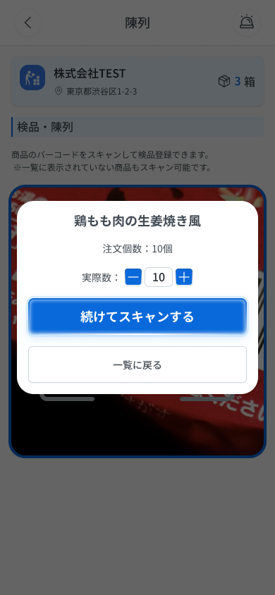
 |  |  |  |  | # | 項目名 Item name（JP) | 項目名 Item name（VN) | 種類 (type) | ステータス (status) | 必須 (required) | 最大限 (maxlength) | 初期値 (default) | 記述（日本語） | Description (VN) | Comment
Figma #10-16 DA_ESDL_003-03 popup sau quét — node 18252:82730 |  |  |  |  | 1 | 商品名 | Tên sản phẩm | Label | ー | ー | ー | ー | ・スキャンした商品の商品名を表示する（読み取り専用） ・初期表示: スキャンした商品の商品名（例: 「鶏もも肉の生姜焼き風」） | ・Hiển thị tên sản phẩm vừa quét (chỉ đọc) ・Trạng thái ban đầu: tên sản phẩm vừa quét (ví dụ 「鶏もも肉の生姜焼き風」)
 |  |  |  |  | 2 | 注文個数：〇個 | Số lượng đặt (注文個数) | Label | ー | ー | ー | ー | ・「注文個数：〇個」の形式で注文数を表示する ・初期表示: 例「注文個数：10個」（値の算出元は UNKNOWN） | ・Hiển thị số lượng đặt theo dạng 「注文個数：〇個」 ・Trạng thái ban đầu: ví dụ 「注文個数：10個」 (nguồn giá trị: UNKNOWN) | ⚠ Quan hệ 注文個数 (modal) ↔ 予定数 (danh sách Step 3) SPEC không nêu — Need Confirm
 |  |  |  |  | 3 | 実際数 入力欄 | Ô nhập 実際数 (số lượng thực tế) | Textbox | Enable | ー | UNKNOWN | UNKNOWN | ・実際数を入力する欄（0以上の整数、任意）。−／＋ボタンで増減、直接入力も可 ・初期表示：UNKNOWN（Figma のサンプル値は「10」） ・入力時の挙動： 1. 0以上の整数 → 入力を受け付ける（予定数と異なる場合は差異として扱う） 2. 0以上の整数以外 → クライアント側で検証し「実際数は0以上の整数で入力してください」を表示 → E_DAESDL003_001 | ・Ô nhập 実際数 (số nguyên ≥0, không bắt buộc). Tăng/giảm bằng nút −/＋ hoặc nhập trực tiếp ・Trạng thái ban đầu: UNKNOWN (giá trị mẫu trên Figma là 「10」) ・Hành vi khi nhập: 1. Số nguyên ≥0 → chấp nhận giá trị nhập (khác 予定数 thì tính là chênh lệch) 2. Không phải số nguyên ≥0 → validate phía client, hiện 「実際数は0以上の整数で入力してください」 → E_DAESDL003_001 | Bảng Figma 23497:38196 mục 6.3: 任意 (Tùy chọn), validate client, message 「実際数は0以上の整数で入力してください」 — trùng E_DAESDL003_001 của màn cha. ⚠ Giá trị mặc định và maxlength trong modal: SPEC/Figma không nêu — Need Confirm
 |  |  |  |  | 4 | 続けてスキャンする | Nút 「続けてスキャンする」 (quét tiếp) | Button | Enable | ー | ー | ー | ・入力内容を保存して次の商品のスキャンへ進むボタン ・初期表示: 有効（活性条件は UNKNOWN） ・押下時の挙動: 1. 入力内容を保存し、登録した商品の「確認」を自動でONにして次のスキャンへ進む → E-10 2. カメラを起動できない場合 → COMMON_ENV_006 3. 通信断・サーバーエラー・セッション切れ → COMMON_ENV_004 / COMMON_SYS_006 / COMMON_SYS_007（入力内容は保持し再試行可: OQ-08） | ・Nút lưu nội dung đã nhập rồi chuyển sang quét sản phẩm kế tiếp ・Trạng thái ban đầu: bật (điều kiện kích hoạt: UNKNOWN) ・Hành vi khi nhấn: 1. Lưu nội dung, tự động bật 「確認」 của sản phẩm đã đăng ký, sang lần quét kế → E-10 2. Không mở được camera → COMMON_ENV_006 3. Mất mạng / lỗi server / session hết hạn → COMMON_ENV_004 / COMMON_SYS_006 / COMMON_SYS_007 (giữ dữ liệu đang nhập, cho retry: OQ-08) | ⚠ Thời điểm lưu, điều kiện kích hoạt nút, và việc nút có mở lại camera (gắn COMMON_ENV_006) — SPEC chỉ ghi 「→E-10」 và 'sản phẩm đã đăng ký tự bật 確認' — Need Confirm
 |  |  |  |  | 5 | 一覧に戻る | Nút 「一覧に戻る」 (về danh sách) | Button | Enable | ー | ー | ー | ・入力内容を保存して一覧（Step 3）へ戻るボタン ・初期表示: 有効（活性条件は UNKNOWN） ・押下時の挙動: 1. 入力内容を保存し、登録した商品の「確認」を自動でONにしてモーダルを閉じる → DA_ESDL_003 2. 通信断・サーバーエラー・セッション切れ → COMMON_ENV_004 / COMMON_SYS_006 / COMMON_SYS_007（入力内容は保持し再試行可: OQ-08） | ・Nút lưu nội dung đã nhập rồi quay về danh sách Step 3 ・Trạng thái ban đầu: bật (điều kiện kích hoạt: UNKNOWN) ・Hành vi khi nhấn: 1. Lưu nội dung, tự động bật 「確認」 của sản phẩm đã đăng ký, đóng modal → DA_ESDL_003 2. Mất mạng / lỗi server / session hết hạn → COMMON_ENV_004 / COMMON_SYS_006 / COMMON_SYS_007 (giữ dữ liệu đang nhập, cho retry: OQ-08) | ⚠ Sản phẩm quét mà không có trong danh sách Step 3 — SPEC chỉ nêu cho Step 2 (RQ-E17), Step 3 không nêu — Need Confirm
 |  |  |  |  | 6
 |  |  |  |  | 7
 |  |  |  |  | 8
 |  |  |  |  | 9
 |  |  |  |  | 10
 |  |  |  |  | 11

E-11_DiffConfirm
画面名 | 陳列完了確認・ES連絡モーダル / Modal xác nhận hoàn tất trưng bày & liên hệ ES | (popup — thuộc DA_ESDL_003) | Screen ID | E-11
作成者 | BA Agent | 2026-10-08 | Flow ID | F6
更新者 | BA Agent | 2026-10-08 | Version | 1.0
概要 | ■目的 Step 3 で未確認の商品または差異がある場合に、ESキッチンへの連絡を促し、連絡済みを確認したうえで陳列完了を報告させる。 Khi Step 3 còn sản phẩm chưa xác nhận hoặc có chênh lệch, nhắc tài xế liên hệ ESキッチン và xác nhận đã liên hệ trước khi báo hoàn tất trưng bày. ■アクセス方法 DA_ESDL_003 で「確認」を押下し、未確認の商品がある、または差異（実際数 ≠ 予定数）がある場合に表示される（OQ-23: 表の記載を採用）。 Hiện ra khi nhấn 「確認」 ở DA_ESDL_003 mà còn sản phẩm chưa xác nhận hoặc có chênh lệch (実際数 ≠ 予定数) (OQ-23: theo bảng). Không sót và không chênh lệch thì sang thẳng DA_ESDL_003-06. ■トレーサビリティ / Traceability FR No. N/A (SPEC không có FR Register — nguồn Figma) · Màn phụ E-11 thuộc DA_ESDL_003 (SPEC ## Screens, bảng màn phụ) · RQ-E32, RQ-E34, RQ-E35, RQ-E38, RQ-E39, RQ-E40, RQ-E41, RQ-E44 · SPEC ## Screen Details DA_ESDL_003 · Decisions OQ-08, OQ-09, OQ-19, OQ-23 Transition: [報告完了]→DA_ESDL_003-06 ; [キャンセル]→DA_ESDL_003 ■Figma Screen No. (Nhóm 10 — Tài xế xếp đồ) #10-17 DA_ESDL_003-04 have diff confirm popup (Popup, popup khác biệt/未確認) — node 17000:119128 #10-18 DA_ESDL_003-05 have diff confirm popup (Duplicate, biến thể popup khác biệt) — node 18578:45802 |  | Status | WAITING APPROVAL
Logic chung | Nội dung modal tương ứng message E_DAESDL003_002 của màn cha. Checkbox 「ESキッチンへ連絡済みです。」 BẮT BUỘC: bật thì nút 「報告完了」 mới active (RQ-E39). Nhấn 「報告完了」 → thực hiện hoàn tất trưng bày → DA_ESDL_003-06; 「キャンセル」 → đóng popup, về DA_ESDL_003, không thực hiện xử lý (RQ-E41). Lỗi mạng/server/session dùng mã COMMON (OQ-08/09). Chuỗi lấy nguyên văn Figma (DA_ESDL_003-04); biến thể 003-05 ghi nhầm tiêu đề 「荷物の受取は完了しましたか？」 là lỗi Figma, không đưa vào. |  | Source Flow Version | v3_08102026
Cách access | DA_ESDL_003 → nhấn 「確認」 (còn sản phẩm chưa xác nhận hoặc có chênh lệch) → modal E-11. Từ modal: 「報告完了」 → DA_ESDL_003-06; 「キャンセル」 → DA_ESDL_003. |  | Sheet Type | WORKING_SCREEN

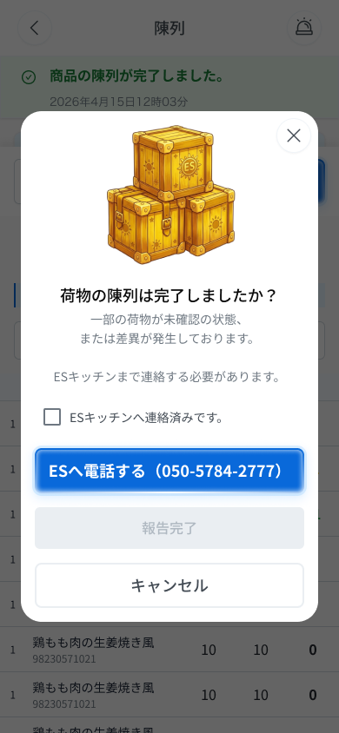
 |  |  |  |  | # | 項目名 Item name（JP) | 項目名 Item name（VN) | 種類 (type) | ステータス (status) | 必須 (required) | 最大限 (maxlength) | 初期値 (default) | 記述（日本語） | Description (VN) | Comment
Figma #10-17 DA_ESDL_003-04 (chưa tích) — node 17000:119128 |  |  |  |  | 1 | 閉じるアイコン（×） | Icon đóng (×) | Icon | Enable | ー | ー | ー | ・ポップアップ右上の円形「×」アイコン（Figma フレームにあり、SPEC/表に記載なし） ・初期表示：表示 ・押下時の挙動： 1. UNKNOWN（「キャンセル」と同じ動作かどうか不明） | ・Icon tròn 「×」 ở góc trên phải popup (có trên frame Figma, SPEC/bảng không mô tả) ・Trạng thái ban đầu: hiển thị ・Hành vi khi nhấn: 1. UNKNOWN (không rõ có giống 「キャンセル」 hay không) | ⚠ Icon × có trên frame 003-04/003-05 nhưng SPEC (RQ-E38…E41) không có dòng — hành vi UNKNOWN — Need Confirm
 |  |  |  |  | 2 | マスコット画像（宝箱） | Hình minh hoạ (rương vàng) | Image | ー | ー | ー | ー | ・タイトル上部に表示される宝箱のイラスト（装飾） ・初期表示：表示 | ・Hình minh hoạ rương vàng phía trên tiêu đề (trang trí) ・Trạng thái ban đầu: hiển thị | Frame 003-04 / 003-05. SPEC không mô tả — chỉ ghi nhận từ Figma
 |  |  |  |  | 3 | タイトル「荷物の陳列は完了しましたか？」 | Tiêu đề popup | Label | ー | ー | ー | ー | ・ポップアップのタイトル「荷物の陳列は完了しましたか？」を表示する（E_DAESDL003_002 の表示内容） ・初期表示: 「荷物の陳列は完了しましたか？」 | ・Hiển thị tiêu đề popup 「荷物の陳列は完了しましたか？」 (nội dung của E_DAESDL003_002) ・Trạng thái ban đầu: 「荷物の陳列は完了しましたか？」
 |  |  |  |  | 4 | 説明文 | Nội dung mô tả | Text | ー | ー | ー | ー | ・説明「一部の荷物が未確認の状態、または差異が発生しております。」「ESキッチンまで連絡する必要があります。」を表示する ・初期表示: 上記2文を表示 | ・Hiển thị mô tả 「一部の荷物が未確認の状態、または差異が発生しております。」 và 「ESキッチンまで連絡する必要があります。」 ・Trạng thái ban đầu: hiển thị 2 câu trên
 |  |  |  |  | 5 | ESキッチンへ連絡済みです。（チェックボックス） | Checkbox 「ESキッチンへ連絡済みです。」 | Checkbox | Enable | Yes | ー | 未チェック / Chưa tích | ・「ESキッチンへ連絡済みです。」のチェックボックス（必須） ・初期表示: 未チェック（チェックするまで「報告完了」はグレーアウト） ・チェック操作時の挙動: 1. チェックONにする → 「報告完了」が活性化される 2. チェックOFFにする → 「報告完了」が非活性（グレーアウト）に戻る | ・Checkbox 「ESキッチンへ連絡済みです。」 (bắt buộc) ・Trạng thái ban đầu: chưa tích (chưa tích thì 「報告完了」 bị grayout) ・Hành vi khi tích: 1. Bật tích → nút 「報告完了」 được kích hoạt 2. Bỏ tích → nút 「報告完了」 trở lại không kích hoạt (grayout) | ⚠ RQ-E39 chỉ nêu checkbox là điều kiện; hành vi bỏ tích (nhánh 2) suy trực tiếp từ 'bật thì nút mới active' — Need Confirm; chưa rõ việc bấm 「ESへ電話する」 có tự kích hoạt nút như COOL便 (RQ-F14) hay không
 |  |  |  |  | 6 | ESへ電話する（050-5784-2777） | Nút gọi ES 「ESへ電話する（050-5784-2777）」 | Button | Enable | ー | ー | ー | ・ESキッチン（050-5784-2777）へ電話するボタン ・初期表示: 有効 ・押下時の挙動: 1. 電話アプリを起動して 050-5784-2777 に発信する（ポップアップは開いたまま） 2. 電話アプリを起動できない場合 → COMMON_ENV_005（番号 050-5784-2777 をテキスト表示） | ・Nút gọi điện tới ESキッチン (050-5784-2777) ・Trạng thái ban đầu: bật ・Hành vi khi nhấn: 1. Mở ứng dụng gọi điện và gọi 050-5784-2777 (popup vẫn mở) 2. Không mở được ứng dụng gọi điện → COMMON_ENV_005 (hiện số 050-5784-2777 dạng text) | ⚠ Sau khi gọi, popup giữ nguyên hay đóng — SPEC (RQ-E40) chỉ ghi 'có nút gọi' — Need Confirm
 |  |  |  |  | 7 | 報告完了 | Nút 「報告完了」 (báo cáo hoàn tất) | Button | Disable | ー | ー | Disable (グレーアウト) | ・陳列完了を報告して確定するボタン ・初期表示: 非活性（グレーアウト）。「ESキッチンへ連絡済みです。」をチェックすると活性化 ・押下時の挙動: 1. 活性時に押下 → 陳列完了処理を実行し結果画面へ遷移 → DA_ESDL_003-06 2. 非活性時（未チェック） → 押下できない（UIで遮断・メッセージなし） 3. 通信断・サーバーエラー・セッション切れ → COMMON_ENV_004 / COMMON_SYS_006 / COMMON_SYS_007（OQ-08/09） | ・Nút báo hoàn tất trưng bày và xác nhận ・Trạng thái ban đầu: không kích hoạt (grayout). Tích 「ESキッチンへ連絡済みです。」 thì kích hoạt ・Hành vi khi nhấn: 1. Nhấn khi đang active → thực hiện hoàn tất trưng bày và chuyển sang màn kết quả → DA_ESDL_003-06 2. Khi chưa kích hoạt (chưa tích) → không bấm được (chặn UI, không có message) 3. Mất mạng / lỗi server / session hết hạn → COMMON_ENV_004 / COMMON_SYS_006 / COMMON_SYS_007 (OQ-08/09) | ⚠ Điều kiện kích hoạt: RQ-E39 chỉ có checkbox; connector COOL (RQ-F14) có thêm 'hoặc đã gọi ES' — chưa xác nhận áp dụng cho E-11 (hướng dẫn soạn nêu 'checkbox HOẶC đã gọi ES'). Hành vi lưu khi lỗi mạng (text lỗi UNKNOWN) — Need Confirm (Figma 003-05: sau khi tích checkbox nút chuyển sang xanh nhạt = active; 003-04: xám)
 |  |  |  |  | 8 | キャンセル | Nút 「キャンセル」 | Button | Enable | ー | ー | ー | ・ポップアップを閉じて陳列画面に戻るボタン ・初期表示: 有効 ・押下時の挙動: 1. ポップアップを閉じて陳列画面へ戻る。処理は実行しない → DA_ESDL_003 | ・Nút đóng popup và quay lại màn trưng bày ・Trạng thái ban đầu: bật ・Hành vi khi nhấn: 1. Đóng popup, về màn trưng bày; không thực hiện xử lý nào → DA_ESDL_003
 |  |  |  |  | 9
Figma #10-18 DA_ESDL_003-05 (đã tích; tiêu đề Figma ghi nhầm 受取) — node 18578:45802 |  |  |  |  | 10
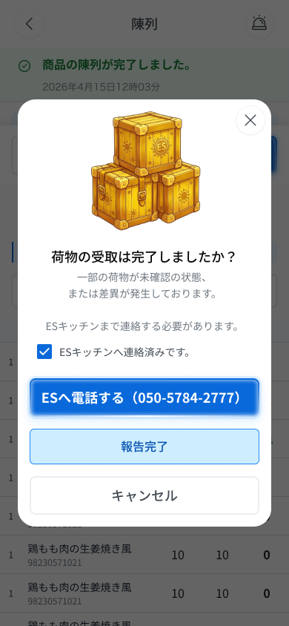
 |  |  |  |  | 11

DA_ESDL_003-06_Step3Result
画面名 | Step 3: 成功結果（差異表） / Kết quả thành công (bảng 差異) | UNKNOWN (OQ-30 chỉ ghi `/es/:id/step:n`; SPEC không nêu URL riêng cho màn kết quả) | Screen ID | DA_ESDL_003-06
作成者 | BA Agent | 2026-10-08 | Flow ID | F6
更新者 | BA Agent | 2026-10-08 | Version | 1.0
概要 | ■目的 Step 3 完了後、予定数・実際数・差異の結果を表示する。 Hiển thị kết quả Step 3: 予定数, 実際数 và 差異 sau khi hoàn tất. ■アクセス方法 DA_ESDL_003 で「確認」（差異なし）押下後、またはモーダル E-11 の「報告完了」押下後に遷移。DA_ESDL_004 の「戻る」からも遷移。 Đến từ DA_ESDL_003 sau khi nhấn 「確認」 (không chênh lệch), hoặc nhấn 「報告完了」 ở modal E-11; cũng đến từ DA_ESDL_004 nhấn 「戻る」. ■トレーサビリティ / Traceability FR No. N/A (SPEC không có FR Register — nguồn Figma) · RQ-E42, RQ-E43, RQ-E44 · SPEC ## Screen Details DA_ESDL_003-06 Transition: [続ける]→DA_ESDL_004 ; [戻る]→DA_ESDL_003 ■Figma Screen No. (Nhóm 10 — Tài xế xếp đồ) #10-19 DA_ESDL_003-06 step 3 confirm (Screen, kết quả Step 3 (chứa banner E-19)) — node 16422:115045 |  | Status | WAITING APPROVAL
Logic chung | Màn chỉ đọc (banner + bảng 差異), tách riêng theo Test C. Layout: Header + thẻ điểm giao (cùng thông số Step 2) → banner → step indicator → bảng kết quả → 2 nút chân trang. Không có input; nút 「続ける」 luôn active. |  | Source Flow Version | v3_08102026
Cách access | Tự động hiện sau khi hoàn tất Step 3 (SPEC ghi 「確定」 (không chênh lệch) hoặc 「報告完了」 (có chênh lệch, đã liên hệ ES)). |  | Sheet Type | WORKING_SCREEN

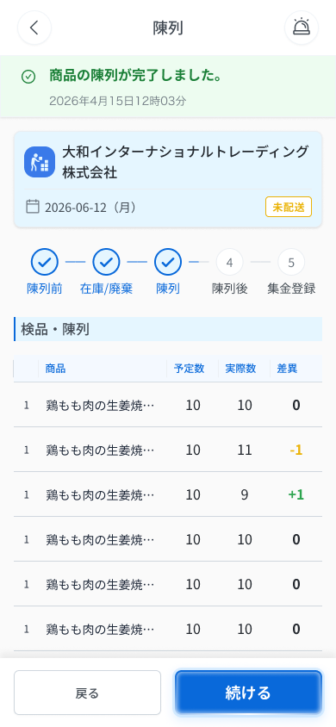
 |  |  |  |  | # | 項目名 Item name（JP) | 項目名 Item name（VN) | 種類 (type) | ステータス (status) | 必須 (required) | 最大限 (maxlength) | 初期値 (default) | 記述（日本語） | Description (VN) | Comment
Figma #10-19 DA_ESDL_003-06 step 3 confirm — node 16422:115045 |  |  |  |  | 1 | ヘッダー（戻る・タイトル・アラートアイコン） | Header (nút quay lại, tiêu đề, icon chuông) | Label | Enable | ー | ー | ー | ・ヘッダー左に戻る「＜」、中央にタイトル「陳列」、右にアラート（ベル）アイコンを表示する ・初期表示：表示 ・押下時の挙動： 1. 「＜」押下 → 遷移先は UNKNOWN（SPEC に記載なし） 2. ベルアイコン押下 → UNKNOWN（OQ-41: ヘッダーのベルは挙動未定義） | ・Header: nút quay lại 「＜」 bên trái, tiêu đề 「陳列」 ở giữa, icon chuông cảnh báo bên phải ・Trạng thái ban đầu: hiển thị ・Hành vi khi nhấn: 1. Nhấn 「＜」 → đích UNKNOWN (SPEC không ghi) 2. Nhấn icon chuông → UNKNOWN (OQ-41: chuông ở header chưa có hành vi) | ⚠ Hành vi 「＜」 và icon chuông: SPEC không có dòng Components cho header — Need Confirm
 |  |  |  |  | 2 | 配送先カード | Thẻ điểm giao | Card | ー | ー | ー | ー | ・配送先名（例「大和インターナショナルトレーディング株式会社」）、配送日 yyyy-mm-dd（曜日）、配送ステータスのバッジ「未配送」を表示する ・初期表示：表示（読み取り専用） | ・Hiển thị tên điểm giao (vd 「大和インターナショナルトレーディング株式会社」), ngày giao yyyy-mm-dd (thứ), badge trạng thái 「未配送」 (chỉ đọc) ・Trạng thái ban đầu: hiển thị (chỉ đọc) | Bảng Figma 24891:96525 mục 1: cùng thông số với thẻ ở Step 2
 |  |  |  |  | 3 | ステップインジケーター（①〜⑤） | Thanh tiến trình các bước (①〜⑤) | Tab | Disable | ー | ー | ー | ・①陳列前 ②在庫/廃棄 ③陳列 ④陳列後 ⑤集金登録。タップで移動できない（「戻る」「続ける」のみ、RQ-E07） ・初期表示：①②③＝完了（青丸＋✓）、④⑤＝未完了（グレー丸＋番号） | ・①陳列前 ②在庫/廃棄 ③陳列 ④陳列後 ⑤集金登録. Không chạm để di chuyển (chỉ qua 「戻る」「続ける」, RQ-E07) ・Trạng thái ban đầu: ①②③ = hoàn thành (tròn xanh + ✓), ④⑤ = chưa hoàn thành (tròn xám + số) | ⚠ CONFLICT: bảng 24891:96525 mục 2 (sao từ Step 2) ghi ③ = bước kế tiếp (xám) nhưng frame 003-06 vẽ ①②③ đều ✓ — theo frame; Need Confirm
 |  |  |  |  | 4 | 完了バナー | Banner hoàn tất | Banner | ー | ー | ー | ー | ・緑バナー。✓アイコン＋「商品の陳列が完了しました。」（v3、v2は「在庫/廃棄が成功しました。」）＋日時 yyyy年mm月dd日HH時mm分。003-04/003-05 の背景ポップアップにも表示 ・初期表示: Step 3 完了後に表示 | ・Banner xanh lá: icon ✓ + 「商品の陳列が完了しました。」 (v3; v2 ghi 「在庫/廃棄が成功しました。」) + thời gian yyyy年mm月dd日HH時mm分; cũng hiện ở nền popup 003-04/003-05 ・Trạng thái ban đầu: Hiện sau khi hoàn tất Step 3 | Banner v3 theo Figma 16422:115045 (AC-62 sửa) — khớp E-19; bảng 24891:96525 mục 1.3 còn ghi chữ Step 2 (OQ-42)
 |  |  |  |  | 5 | 結果テーブル | Bảng kết quả Step 3 | Table | ー | ー | ー | ー | ・列：連番／商品（長い場合は「…」で省略）／予定数（システム表示）／実際数（Step 3 で確定した値）／差異 ・初期表示: 読み取り専用。常に1件以上ある ・画面読み込み時の挙動: 1. 画面読み込み時にネットワーク切断 → COMMON_ENV_004（入力内容は保持し再試行可, OQ-08） 2. 画面読み込み時にサーバーエラー(5xx) → COMMON_SYS_006（入力内容は保持し再試行可, OQ-08） 3. 画面表示中にセッション期限切れ → COMMON_SYS_007（OQ-09） | ・Các cột: 連番 / 商品 (dài thì rút gọn 「…」) / 予定数 (hệ thống tự hiển thị) / 実際数 (giá trị chốt ở Step 3) / 差異 ・Trạng thái ban đầu: Chỉ đọc; luôn có ≥1 sản phẩm ・Hành vi khi tải màn: 1. 画面読み込み時にMất mạng → COMMON_ENV_004 (giữ dữ liệu đang nhập, cho retry, OQ-08) 2. 画面読み込み時にLỗi server 5xx → COMMON_SYS_006 (giữ dữ liệu đang nhập, cho retry, OQ-08) 3. 画面表示中にSession hết hạn → COMMON_SYS_007 (OQ-09) | ⚠ Message lỗi mạng/server/session: UNKNOWN (OQ-08/09) — Need Confirm
 |  |  |  |  | 6 | 差異セル | Ô 差異 | Text | ー | ー | ー | ー | ・差異＝予定数−実際数（自動計算）。色：0＝黒、負（実際が予定より多い）＝オレンジ、正（実際が予定より少ない）＝緑 ・初期表示: 計算値を色分け表示 | ・差異 = 予定数 − 実際数 (tự động tính). Màu: 0 = đen; âm (thực tế NHIỀU hơn dự kiến) = cam; dương (thực tế ÍT hơn dự kiến) = xanh lá ・Trạng thái ban đầu: Hiển thị giá trị tính được, tô màu theo dấu
 |  |  |  |  | 7 | 戻るボタン（フッター） | Nút 「戻る」 (footer) | Button | Enable | ー | ー | ー | ・Step 3 の入力画面に戻るボタン ・初期表示: 常時表示 ・押下時の挙動: 1. DA_ESDL_003 へ遷移 | ・Nút quay về màn nhập Step 3 ・Trạng thái ban đầu: Luôn hiển thị ・Hành vi khi nhấn: 1. Chuyển DA_ESDL_003
 |  |  |  |  | 8 | 続けるボタン（フッター） | Nút 「続ける」 (footer) | Button | Enable | ー | ー | ー | ・Step 4 へ進むボタン ・初期表示: 常時活性（緑） ・押下時の挙動: 1. DA_ESDL_004 へ遷移 | ・Nút sang Step 4 ・Trạng thái ban đầu: Luôn active (xanh) ・Hành vi khi nhấn: 1. Chuyển DA_ESDL_004
 |  |  |  |  | 9
 |  |  |  |  | 10
 |  |  |  |  | 11

DA_ESDL_004_Step4Photo
画面名 | Step 4 陳列後写真 / Step 4: Ảnh sau trưng bày | /es/:id/step4 (OQ-30 `/es/:id/step:n`) | Screen ID | DA_ESDL_004
作成者 | BA Agent | 2026-10-08 | Flow ID | F6
更新者 | BA Agent | 2026-10-08 | Version | 1.0
概要 | ■目的 陳列後の写真（1〜20枚）をアップロードし、Step 5（集金登録）へ進む。 Tải ảnh sau khi trưng bày (1–20 ảnh) rồi sang Step 5 (đăng ký thu tiền). ■アクセス方法 Step 3 結果画面（DA_ESDL_003-06）の「続ける」から遷移。 Từ nút 「続ける」 ở Step 3 màn thành công (DA_ESDL_003-06). ■トレーサビリティ / Traceability FR No. N/A (SPEC không có FR Register — nguồn Figma) · RQ-E07, RQ-E08, RQ-E09, RQ-E10, RQ-E11, RQ-E12, RQ-E13, RQ-E45, RQ-E46 · SPEC ## Screen Details DA_ESDL_004 Transition: [続ける]→DA_ESDL_005 ; [戻る]→DA_ESDL_003-06 ; [Header back ＜]→DA_ESDL_000_0 ■Figma Screen No. (Nhóm 10 — Tài xế xếp đồ) #10-20 DA_ESDL_004-01 default (Screen, default) — node 16422:115333 #10-21 DA_ESDL_004-02 sau khi up ảnh (State, đã upload ảnh) — node 16422:114757 |  | Status | WAITING APPROVAL
Logic chung | Tài xế E06 đã hoàn tất Step 3. Ảnh tối thiểu 1, tối đa 20 (JPEG/PNG/HEIC/WebP（提案）, ≤10MB/file（提案）). Ảnh nén client-side ≤2MB trước upload, tự retry 3 lần, không upload nền (OQ-29). Nút 「続ける」 chỉ active khi ≥1 ảnh. v3: Step 4 không có chức năng sửa sau khi hoàn tất (OQ-25 v3, chờ OQ-35). |  | Source Flow Version | v3_08102026
Cách access | Đi tuần tự từ Step 3 → Step 4. Header back ＜ về thẳng DA_ESDL_000_0; footer 「戻る」 về DA_ESDL_003-06. |  | Sheet Type | WORKING_SCREEN

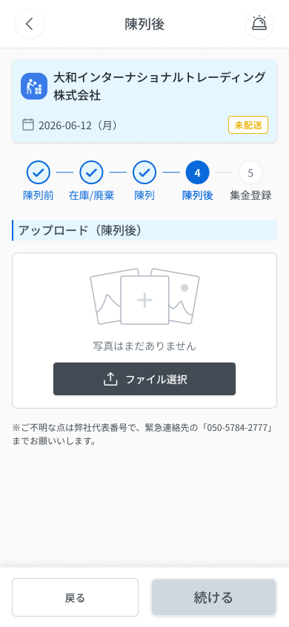
 |  |  |  |  | # | 項目名 Item name（JP) | 項目名 Item name（VN) | 種類 (type) | ステータス (status) | 必須 (required) | 最大限 (maxlength) | 初期値 (default) | 記述（日本語） | Description (VN) | Comment
Figma #10-20 004-01 default — node 16422:115333 |  |  |  |  | 1 | ヘッダー戻るボタン「＜」 | Nút back 「＜」 ở header | Button | Enable | ー | ー | ー | ・ヘッダー左の戻るボタン ・初期表示：表示（有効） ・押下時の挙動： 1. 押下 → ESキッチン配送詳細画面 DA_ESDL_000_0 へ直接戻る | ・Nút back bên trái header ・Trạng thái ban đầu: Hiển thị, enable ・Hành vi khi nhấn: 1. Nhấn → quay thẳng về màn chi tiết giao hàng ES DA_ESDL_000_0 | ⚠ Header back về DA_ESDL_000_0 còn footer 「戻る」 về DA_ESDL_003-06; ảnh đã tải có được giữ khi back hay không: UNKNOWN — Need Confirm
 |  |  |  |  | 2 | タイトル「陳列後」 | Tiêu đề 「陳列後」 | Label | ー | ー | ー | ー | ・ヘッダー中央に固定表示するタイトル「陳列後」 ・初期表示：表示 | ・Tiêu đề 「陳列後」 cố định giữa header ・Trạng thái ban đầu: Hiển thị
 |  |  |  |  | 3 | 配送先カード | Thẻ điểm giao | Card | ー | ー | ー | ー | ・配送先名（例「大和インターナショナルトレーディング株式会社」）、配送日 yyyy-mm-dd（曜日）、配送ステータスのバッジ「未配送」を表示する ・初期表示：表示（読み取り専用） | ・Hiển thị tên điểm giao (vd 「大和インターナショナルトレーディング株式会社」), ngày giao yyyy-mm-dd (thứ), badge trạng thái 「未配送」 (chỉ đọc) ・Trạng thái ban đầu: hiển thị (chỉ đọc) | Bảng Figma 24942:90741 mục 1.3: cùng thông số thẻ ở màn chi tiết ES
 |  |  |  |  | 4 | ステップインジケーター（①〜⑤） | Thanh tiến trình các bước (①〜⑤) | Tab | Disable | ー | ー | ー | ・①陳列前 ②在庫/廃棄 ③陳列 ④陳列後 ⑤集金登録。タップで移動できない（「戻る」「続ける」のみ、RQ-E07） ・初期表示：①②③＝完了（青丸＋✓）、④＝現在（青塗り丸＋番号）、⑤＝未完了（グレー） | ・①陳列前 ②在庫/廃棄 ③陳列 ④陳列後 ⑤集金登録. Không chạm để di chuyển (chỉ qua 「戻る」「続ける」, RQ-E07) ・Trạng thái ban đầu: ①②③ = hoàn thành (tròn xanh + ✓), ④ = hiện tại (tròn xanh đặc + số), ⑤ = chưa hoàn thành (xám)
 |  |  |  |  | 5 | セクションタイトル「アップロード（陳列後）」 | Tiêu đề mục 「アップロード（陳列後）」 | Label | ー | ー | ー | ー | ・セクションタイトル「アップロード（陳列後）」（v3） ・初期表示：表示 | ・Tiêu đề mục 「アップロード（陳列後）」 (v3) ・Trạng thái ban đầu: Hiển thị
 |  |  |  |  | 6 | 写真アップロード領域 | Vùng tải ảnh | Upload | Enable | Yes | 1〜20枚 | 0枚 | ・陳列後の写真をアップロードする領域（最小1枚・最大20枚）。アップロード前に端末側で2MB以下に圧縮、失敗時は自動で3回再試行、バックグラウンドアップロードなし（OQ-29） ・初期表示：未アップロード時は「写真はまだありません」＋プレースホルダー。アップロード中は「loading」を表示 ・操作時の挙動： 1. クリック → 写真の選択（カメラ／端末内ファイルは「ファイル選択ボタン」項目を参照） 2. 対応外の形式 → E_DAESDL004_001 3. 1ファイル10MB超 → E_DAESDL004_002 4. 21枚目以降の追加 → E_DAESDL004_003 5. 0枚の状態 → 空状態 E_DAESDL004_004、「続ける」はグレーアウト 6. 通信断 → COMMON_ENV_004（入力内容は保持し再試行可） 7. サーバーエラー(5xx) → COMMON_SYS_006 8. セッション切れ → COMMON_SYS_007 | ・Vùng tải ảnh sau trưng bày (tối thiểu 1, tối đa 20). Nén client-side ≤2MB trước upload, lỗi thì tự retry 3 lần, không upload nền (OQ-29) ・Trạng thái ban đầu: Chưa tải: 「写真はまだありません」 + placeholder. Đang tải: hiển thị 「loading」 ・Hành vi khi thao tác: 1. Click → chọn ảnh (camera / file trong máy: xem item nút chọn file) 2. Sai định dạng → E_DAESDL004_001 3. File > 10MB → E_DAESDL004_002 4. Tải quá 20 ảnh → E_DAESDL004_003 5. 0 ảnh → empty state E_DAESDL004_004, nút 「続ける」 grayout 6. Mất mạng → COMMON_ENV_004 (giữ dữ liệu đang nhập, cho retry) 7. Lỗi server 5xx → COMMON_SYS_006 8. Session hết hạn → COMMON_SYS_007 | ⚠ Hành vi chi tiết của click vùng upload (SPEC chỉ ghi Action=Click) và việc sau 3 lần retry tự động vẫn lỗi: UNKNOWN — Need Confirm. ⚠ Message lỗi mạng/server/session: UNKNOWN (OQ-08/OQ-09) — dùng mã COMMON — Need Confirm Frame 004-02: thumbnail đang tải hiện 「loading」.
 |  |  |  |  | 7 | 写真削除ボタン（×） | Nút xóa ảnh (×) | Button | Enable | ー | ー | ー | ・各サムネイル右上の削除ボタン。写真の差し替えは削除して再アップロード ・初期表示：アップロード済みサムネイルごとに表示 ・押下時の挙動： 1. 押下 → 該当写真を削除 2. 削除後に0枚 → 空状態 E_DAESDL004_004、「続ける」はグレーアウト | ・Nút xóa ở góc trên phải mỗi thumbnail. Thay ảnh = xóa rồi tải lại ・Trạng thái ban đầu: Hiển thị trên từng thumbnail đã tải ・Hành vi khi nhấn: 1. Nhấn → xóa ảnh tương ứng 2. Sau khi xóa còn 0 ảnh → empty state E_DAESDL004_004, nút 「続ける」 grayout | Bảng Figma 3.2: × chỉ hiện ở góc trên phải thumbnail sau khi đã tải ảnh (frame 004-02). ⚠ SPEC không ghi có popup xác nhận khi xóa — Need Confirm
 |  |  |  |  | 8 | ファイル選択ボタン | Nút chọn file | Button | Enable | ー | ー | ー | ・カメラ起動または端末内ファイルを選択するボタン。形式 JPEG/PNG/HEIC/WebP（提案）、1ファイル10MB以下（提案） ・初期表示：表示（有効） ・押下時の挙動： 1. 押下 → カメラまたは端末内ファイルを選択 2. カメラを起動できない → COMMON_ENV_006（端末内ファイル選択のみ可） | ・Nút mở camera hoặc chọn file trong máy. Định dạng JPEG/PNG/HEIC/WebP (đề xuất), ≤10MB/file (đề xuất) ・Trạng thái ban đầu: Hiển thị, enable ・Hành vi khi nhấn: 1. Nhấn → chọn camera hoặc file trong máy 2. Không mở được camera → COMMON_ENV_006 (chỉ còn chọn file trong máy) | ⚠ Định dạng và 10MB là 「（提案）」 trong Figma — Need Confirm
Figma #10-21 004-02 sau khi up ảnh — node 16422:114757 |  |  |  |  | 9 | 緊急連絡先の注意書き | Ghi chú liên hệ khẩn cấp | Text | ー | ー | ー | ー | ・「※ご不明な点は弊社代表番号で、緊急連絡先の「050-5784-2777」までお願いします。」を表示 ・初期表示：表示 | ・Hiển thị 「※ご不明な点は弊社代表番号で、緊急連絡先の「050-5784-2777」までお願いします。」 ・Trạng thái ban đầu: Hiển thị | ⚠ Figma có lỗi chính tả nghi ngờ 「お願いいいたします」 (SPEC ## Thay đổi v3 mục D5) — Designer xác nhận
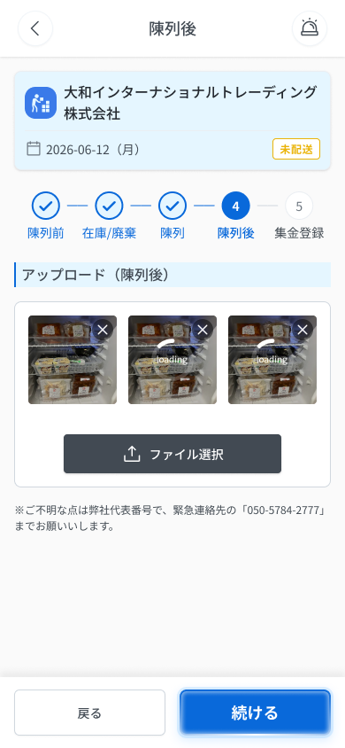
 |  |  |  |  | 10 | 「戻る」ボタン | Nút 「戻る」 | Button | Enable | ー | ー | ー | ・フッターの「戻る」ボタン ・初期表示：表示（有効） ・押下時の挙動： 1. 押下 → Step 3 結果画面 DA_ESDL_003-06 へ戻る | ・Nút 「戻る」 ở footer ・Trạng thái ban đầu: Hiển thị, enable ・Hành vi khi nhấn: 1. Nhấn → về Step 3 màn thành công DA_ESDL_003-06
 |  |  |  |  | 11 | 「続ける」ボタン | Nút 「続ける」 | Button | Disable | ー | ー | ー | ・フッターの「続ける」ボタン。写真が1枚以上アップロード済みの場合のみ有効 ・初期表示：グレーアウト（無効） ・押下時の挙動： 1. 写真が1枚以上 → 有効になり、押下で Step 5 DA_ESDL_005 へ遷移 2. 写真が0枚 → グレーアウトのまま押下不可（メッセージなし） | ・Nút 「続ける」 ở footer. Chỉ active khi đã tải ≥1 ảnh ・Trạng thái ban đầu: Grayout (disable) ・Hành vi khi nhấn: 1. ≥1 ảnh → active, nhấn → sang Step 5 DA_ESDL_005 2. 0 ảnh → grayout, không nhấn được (không có message)

 |  |  |  |  | ⚠ ERROR SCENARIOS — DA_ESDL_004
 |  |  |  |  | # | Item / 発生箇所 | Nhóm (Category) | Hiển thị |  | Message Code |  |  | Message hiển thị (VN) | Xử lý tiếp theo
 |  |  |  |  | 1 | 写真アップロード領域 | 🔴 Validation | Inline |  | E_DAESDL004_001 |  |  | Định dạng file không được hỗ trợ | Ở lại màn, hiện lỗi inline (SPEC)
 |  |  |  |  | 2 | 写真アップロード領域 | 🔴 Validation | Inline |  | E_DAESDL004_002 |  |  | Dung lượng file phải ≤10MB | Ở lại màn, hiện lỗi inline (SPEC)
 |  |  |  |  | 3 | 写真アップロード領域 | 🔴 Validation | Inline |  | E_DAESDL004_003 |  |  | Tối đa 20 ảnh | Ở lại màn, hiện lỗi inline (SPEC)
 |  |  |  |  | 4 | 写真アップロード領域 | 🟡 Business | Empty state |  | E_DAESDL004_004 |  |  | Chưa có ảnh nào | Hiện placeholder; nút 「続ける」 grayout (SPEC)

DA_ESDL_005_Step5Collect
画面名 | Step 5 集金登録 / Step 5: Đăng ký thu tiền | /es/:id/step5 (OQ-30 `/es/:id/step:n`) | Screen ID | DA_ESDL_005
作成者 | BA Agent | 2026-10-08 | Flow ID | F6
更新者 | BA Agent | 2026-10-08 | Version | 1.0
概要 | ■目的 集金予定額を確認し、実集金額を入力して配送を完了する（最終ステップ）。 Xem số tiền dự kiến thu, nhập số tiền thực thu và hoàn tất giao hàng (bước cuối). ■アクセス方法 Step 4（DA_ESDL_004）の「続ける」から遷移。 Từ nút 「続ける」 ở Step 4 (DA_ESDL_004). ■トレーサビリティ / Traceability FR No. N/A (SPEC không có FR Register — nguồn Figma) · RQ-E07, RQ-E47, RQ-E48, RQ-E49, RQ-E50, RQ-E51, RQ-E52 · SPEC ## Screen Details DA_ESDL_005 Transition: [完了]→DA_ESDL_006 + E-12 ■Figma Screen No. (Nhóm 10 — Tài xế xếp đồ) #10-22 DA_ESDL_005-01 nhập tiền mặt thu (Screen, nhập tiền thu) — node 16422:115605 |  | Status | WAITING APPROVAL
Logic chung | Màn chỉ có 2 trường: 集金予定額 (readonly) và 実集金額 (nhập 0–999,999). Nút 「完了」 LUÔN active, không có hộp thoại xác nhận, validate phía server. 実集金額 chưa nhập (vẫn 0) hoặc khác 集金予定額 → hiện cảnh báo + thông báo admin, vẫn bấm 「完了」 được (RQ-E49, OQ-24). |  | Source Flow Version | v3_08102026
Cách access | Đi tuần tự từ Step 4 → Step 5; hoàn tất quay về DA_ESDL_006 kèm banner E-12. |  | Sheet Type | WORKING_SCREEN

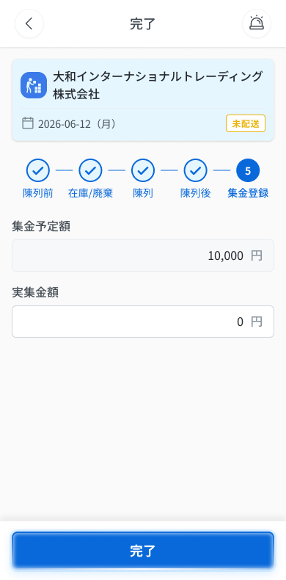
 |  |  |  |  | # | 項目名 Item name（JP) | 項目名 Item name（VN) | 種類 (type) | ステータス (status) | 必須 (required) | 最大限 (maxlength) | 初期値 (default) | 記述（日本語） | Description (VN) | Comment
Figma #10-22 005-01 — node 16422:115605 |  |  |  |  | 1 | ヘッダー（戻る・タイトル・アラートアイコン） | Header (nút quay lại, tiêu đề, icon chuông) | Label | Enable | ー | ー | ー | ・ヘッダー左に戻る「＜」、中央にタイトル「完了」、右にアラート（ベル）アイコンを表示する ・初期表示：表示 ・押下時の挙動： 1. 「＜」押下 → 遷移先は UNKNOWN（SPEC に記載なし） 2. ベルアイコン押下 → UNKNOWN（OQ-41: ヘッダーのベルは挙動未定義） | ・Header: nút quay lại 「＜」 bên trái, tiêu đề 「完了」 ở giữa, icon chuông cảnh báo bên phải ・Trạng thái ban đầu: hiển thị ・Hành vi khi nhấn: 1. Nhấn 「＜」 → đích UNKNOWN (SPEC không ghi) 2. Nhấn icon chuông → UNKNOWN (OQ-41: chuông ở header chưa có hành vi) | ⚠ Hành vi 「＜」 và icon chuông: SPEC không có dòng Components cho header — Need Confirm
 |  |  |  |  | 2 | 配送先カード | Thẻ điểm giao | Card | ー | ー | ー | ー | ・配送先名（例「大和インターナショナルトレーディング株式会社」）、配送日 yyyy-mm-dd（曜日）、配送ステータスのバッジ「未配送」を表示する ・初期表示：表示（読み取り専用） | ・Hiển thị tên điểm giao (vd 「大和インターナショナルトレーディング株式会社」), ngày giao yyyy-mm-dd (thứ), badge trạng thái 「未配送」 (chỉ đọc) ・Trạng thái ban đầu: hiển thị (chỉ đọc) | Bảng Figma 23559:38617 không có mục thẻ; lấy từ frame 005-01
 |  |  |  |  | 3 | ステップインジケーター（①〜⑤） | Thanh tiến trình các bước (①〜⑤) | Tab | Disable | ー | ー | ー | ・①陳列前 ②在庫/廃棄 ③陳列 ④陳列後 ⑤集金登録。タップで移動できない（「戻る」「続ける」のみ、RQ-E07） ・初期表示：①〜④＝完了（青丸＋✓）、⑤＝現在（青塗り丸＋番号） | ・①陳列前 ②在庫/廃棄 ③陳列 ④陳列後 ⑤集金登録. Không chạm để di chuyển (chỉ qua 「戻る」「続ける」, RQ-E07) ・Trạng thái ban đầu: ①〜④ = hoàn thành (tròn xanh + ✓), ⑤ = hiện tại (tròn xanh đặc + số)
 |  |  |  |  | 4 | 集金予定額 | Số tiền dự kiến thu (集金予定額) | Text | Disable | ー | ー | システム自動表示 | ・システムが自動表示する読み取り専用の金額。編集不可（グレー背景）、3桁区切り＋「円」（例：10,000 円） ・初期表示：システム算出値を表示（グレー背景・編集不可） | ・Số tiền hệ thống tự hiển thị, readonly (nền xám), phân cách 3 chữ số + 「円」 (vd 10,000 円) ・Trạng thái ban đầu: Hiển thị giá trị hệ thống (nền xám, không sửa được)
 |  |  |  |  | 5 | 実集金額 | Số tiền thực thu (実集金額) | Textbox | Enable | ー | 0〜999,999 | 0 | ・ドライバーが手入力する金額。整数0〜999,999、3桁区切り＋「円」 ・初期表示：初期値 0 ・入力時の挙動： 1. 0〜999,999の整数以外（範囲外・非整数） → E_DAESDL005_001 2. 未入力（0のまま）または集金予定額と不一致 → 警告 E_DAESDL005_002 を表示し、管理者へ通知。「完了」は引き続き押下可 3. 集金予定額と一致 → 警告なし | ・Tài xế nhập tay số tiền; số nguyên 0–999,999, phân cách 3 chữ số + 「円」 ・Trạng thái ban đầu: Giá trị ban đầu 0 ・Hành vi khi nhập: 1. Ngoài khoảng 0–999,999 hoặc không phải số nguyên → E_DAESDL005_001 2. Chưa nhập (vẫn 0) hoặc khác 集金予定額 → hiện cảnh báo E_DAESDL005_002 và thông báo admin; vẫn bấm được 「完了」 3. Khớp 集金予定額 → không cảnh báo | ⚠ Thời điểm hiện cảnh báo (khi nhập hay khi bấm 「完了」) và 「警告を表示」 dạng gì: Figma không nói (OQ-24 chốt Inline cam dưới ô) — Need Confirm. Nhánh 3 là suy từ 「khác」 — Need Confirm Bảng 3.2: 任意 (tùy chọn), validate client.
 |  |  |  |  | 6 | 「完了」ボタン | Nút 「完了」 | Button | Enable | ー | ー | ー | ・配送の全工程を完了するボタン。常に有効。確認ダイアログなし。検証はサーバー側 ・初期表示：表示（常に有効） ・押下時の挙動： 1. 押下 → 確認ダイアログなしで完了処理、ステータスを「配送完了」に更新し DA_ESDL_006 へ遷移、バナー E-12 を表示 2. 実集金額が未入力・不一致でも押下可（E_DAESDL005_002 の警告と管理者通知） 3. 通信断 → COMMON_ENV_004（入力内容は保持し再試行可） 4. サーバーエラー(5xx) → COMMON_SYS_006 5. セッション切れ → COMMON_SYS_007 | ・Nút hoàn tất toàn bộ quy trình giao hàng. LUÔN active. Không có hộp thoại xác nhận. Validate phía server ・Trạng thái ban đầu: Hiển thị, luôn active ・Hành vi khi nhấn: 1. Nhấn → hoàn tất không popup xác nhận, cập nhật trạng thái 「配送完了」, chuyển DA_ESDL_006 kèm banner E-12 2. Vẫn bấm được khi 実集金額 chưa nhập / không khớp (cảnh báo E_DAESDL005_002 + thông báo admin) 3. Mất mạng → COMMON_ENV_004 (giữ dữ liệu đang nhập, cho retry) 4. Lỗi server 5xx → COMMON_SYS_006 5. Session hết hạn → COMMON_SYS_007 | ⚠ Message lỗi server khi hoàn tất: Figma không định nghĩa (OQ-08). ⚠ Message lỗi mạng/server/session: UNKNOWN (OQ-08/OQ-09) — dùng mã COMMON — Need Confirm
 |  |  |  |  | 7
 |  |  |  |  | 8
 |  |  |  |  | 9
 |  |  |  |  | 10
 |  |  |  |  | 11

 |  |  |  |  | ⚠ ERROR SCENARIOS — DA_ESDL_005
 |  |  |  |  | # | Item / 発生箇所 | Nhóm (Category) | Hiển thị |  | Message Code |  |  | Message hiển thị (VN) | Xử lý tiếp theo
 |  |  |  |  | 1 | 実集金額 | 🔴 Validation | Inline |  | E_DAESDL005_001 |  |  | 実集金額 phải là số nguyên từ 0 đến 999,999 | Ở lại màn, hiện lỗi inline (SPEC)
 |  |  |  |  | 2 | 実集金額 | 🟡 Business | Inline |  | E_DAESDL005_002 |  |  | 実集金額 chưa nhập hoặc không khớp 集金予定額. Vui lòng kiểm tra lại. | Không chặn — vẫn bấm 「完了」 được; thông báo admin qua in-app Admin Web (OQ-24)

DA_ESDL_006_AfterDone
画面名 | 完了後：陳列情報タブ・駐車報告 / Sau hoàn thành: tab 陳列情報 + 駐車報告 | /es/:id (OQ-30; URL riêng cho tab: UNKNOWN) | Screen ID | DA_ESDL_006
作成者 | BA Agent | 2026-10-08 | Flow ID | F6
更新者 | BA Agent | 2026-10-08 | Version | 1.0
概要 | ■目的 配送完了後に各ステップの内容（陳列前〜集金登録）と駐車報告を閲覧し、7日以内なら編集する。 Sau khi giao xong, xem lại nội dung từng bước (陳列前 → 集金登録) và 駐車報告; trong 7 ngày được chỉnh sửa. ■アクセス方法 Step 5（DA_ESDL_005）の「完了」後、または配送一覧 Tab C（DA_LIST_003_COOL）／DA_ESDL_000_2 から遷移。 Sau khi bấm 「完了」 ở Step 5 (DA_ESDL_005), hoặc từ 配送一覧 Tab C (DA_LIST_003_COOL) / DA_ESDL_000_2. ■トレーサビリティ / Traceability FR No. N/A (SPEC không có FR Register — nguồn Figma) · RQ-E52, RQ-E53, RQ-E54, RQ-E55, RQ-E56, RQ-E57, RQ-E58, RQ-E59, RQ-E60, RQ-E61, RQ-E62 · SPEC ## Screen Details DA_ESDL_006 Transition: [編集]→Step tương ứng (≤7 ngày; Step 1/2/3/5) ■Figma Screen No. (Nhóm 10 — Tài xế xếp đồ) #10-23 DA_ESDL_006-01 Sau khi hoàn thành-tab thông tin cơ bản (Screen, tab 基本情報 sau hoàn tất (chứa banner E-12)) — node 18578:42560 #10-24 DA_ESDL_006-02 Sau khi hoàn thành-tab nộp tiền gửi xe(mode view) (State, tab 駐車報告 (view)) — node 18578:44771 #10-25 DA_ESDL_006-03 Sau khi hoàn thành-tab nộp tiền gửi xe(mode edit) (State, tab 駐車報告 (edit)) — node 18578:44248 #10-26 DA_ESDL_006-04 Sau khi hoàn thành-tab view thông tin step 1 (State, tab 陳列情報 step 1) — node 18578:43759 #10-27 DA_ESDL_006-05 Sau khi hoàn thành-tab view thông tin step 2 (State, tab 陳列情報 step 2) — node 18578:46215 #10-28 DA_ESDL_006-06 Sau khi hoàn thành-tab view thông tin step 3 (State, tab 陳列情報 step 3) — node 18578:46758 #10-29 DA_ESDL_006-08 Sau khi hoàn thành-tab view thông tin step 5 (State, tab 陳列情報 step 5) — node 18578:47594 |  | Status | WAITING APPROVAL
Logic chung | Chỉ truy cập sau khi hoàn tất 5 bước. 3 tab 基本情報 / 駐車報告 / 陳列情報 (v3); 駐車報告 là tab riêng; 編集 chỉ ở tab 陳列情報 (v3). Trong 7 ngày sau hoàn tất: 編集 / ✏️ hiện; quá 7 ngày: ẩn (chỉ xem). Step 1/2/3/5 có edit, Step 4 KHÔNG (v3, chờ OQ-35). 駐車報告: ảnh hóa đơn bắt buộc (1 ảnh), phí đỗ xe tùy chọn 0–999,999; validate cả client và server. |  | Source Flow Version | v3_08102026
Cách access | Tab 陳列情報 / 駐車報告 của đơn ES配送便 đã hoàn thành; step nav 1–5 chạm để xem từng bước. |  | Sheet Type | WORKING_SCREEN

 |  |  |  |  | # | 項目名 Item name（JP) | 項目名 Item name（VN) | 種類 (type) | ステータス (status) | 必須 (required) | 最大限 (maxlength) | 初期値 (default) | 記述（日本語） | Description (VN) | Comment
Figma #? Ghép 4 frame tab 陳列情報: 006-04, 05, 06, 08 (trái→phải) — node 18578:43759,18578:46215,18578:46758,18578:47594 |  |  |  |  | 1 | ヘッダー（戻る・タイトル・アラートアイコン） | Header (nút quay lại, tiêu đề, icon chuông) | Label | Enable | ー | ー | ー | ・ヘッダー左に戻る「＜」、中央にタイトル「ES配送便」、右にアラート（ベル）アイコンを表示する ・初期表示：表示 ・押下時の挙動： 1. 「＜」押下 → 遷移先は UNKNOWN（SPEC に記載なし） 2. ベルアイコン押下 → UNKNOWN（OQ-41: ヘッダーのベルは挙動未定義） | ・Header: nút quay lại 「＜」 bên trái, tiêu đề 「ES配送便」 ở giữa, icon chuông cảnh báo bên phải ・Trạng thái ban đầu: hiển thị ・Hành vi khi nhấn: 1. Nhấn 「＜」 → đích UNKNOWN (SPEC không ghi) 2. Nhấn icon chuông → UNKNOWN (OQ-41: chuông ở header chưa có hành vi) | ⚠ Hành vi 「＜」 và icon chuông: SPEC không có dòng Components cho header — Need Confirm
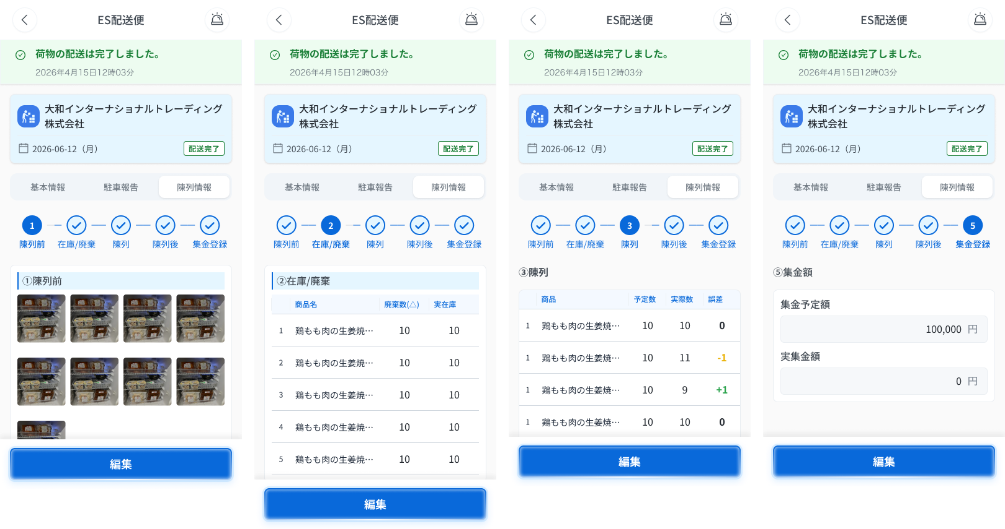 |  |  |  |  | 2 | 完了バナー（緑） | Banner hoàn tất (xanh lá) | Banner | ー | ー | ー | ー | ・ヘッダー直下の緑のバナー。✓アイコン＋「荷物の配送は完了しました。」＋日時 yyyy年mm月dd日HH時mm分（E-12） ・初期表示：5ステップすべて完了し、最後のステップで「完了」を押下した後のみ表示 | ・Banner xanh lá ngay dưới header: icon ✓ + 「荷物の配送は完了しました。」 + thời gian yyyy年mm月dd日HH時mm分 (E-12) ・Trạng thái ban đầu: Chỉ hiện khi đã hoàn tất cả 5 bước và bấm 「完了」 ở bước cuối
 |  |  |  |  | 3 | 配送先カード | Thẻ điểm giao | Card | ー | ー | ー | ー | ・配送先名、配送日 yyyy-mm-dd（曜日）、配送ステータスのバッジ「配送完了」（緑枠）を表示する ・初期表示：表示（読み取り専用） | ・Hiển thị tên điểm giao, ngày giao yyyy-mm-dd (thứ), badge 「配送完了」 (viền xanh lá) (chỉ đọc) ・Trạng thái ban đầu: hiển thị (chỉ đọc) | Frame 006-01…08 (badge khác 未配送 ở Step 1–5)
 |  |  |  |  | 4 | タブ（基本情報／駐車報告／陳列情報） | Tab (基本情報 / 駐車報告 / 陳列情報) | Tab | Enable | ー | ー | UNKNOWN | ・3つのタブ。「駐車報告」は独立したタブ（v3）。陳列情報タブは完了前はグレー ・初期表示：UNKNOWN ・押下時の挙動： 1. タブ押下 → 対応する内容へ切り替え | ・3 tab; 「駐車報告」 là tab riêng (v3). Tab 陳列情報 xám khi chưa hoàn thành ・Trạng thái ban đầu: UNKNOWN ・Hành vi khi nhấn: 1. Nhấn tab → chuyển sang nội dung tương ứng | ⚠ Tab mặc định khi mở màn và hành vi chi tiết khi đổi tab: SPEC không nêu — Need Confirm. Frame 006-01 vẽ tab 基本情報 (nội dung 納品先情報 — thuộc DA_ESDL_000_2); 006-02/03 = tab 駐車報告; 006-04…08 = tab 陳列情報. Thứ tự tab trên frame: 基本情報・駐車報告・陳列情報
 |  |  |  |  | 5 | ステップナビ（①〜⑤） | Step nav (①〜⑤) | Tab | Enable | ー | ー | UNKNOWN | ・①陳列前 ②在庫/廃棄 ③陳列 ④陳列後 ⑤集金登録。各ステップをタップして内容を切り替える。5ステップ完了後のみ操作可 ・初期表示：選択中＝青丸＋番号＋青文字／未選択（完了済み）＝青丸＋✓＋青文字 ・押下時の挙動： 1. ステップ押下 → 該当ステップの内容を表示 | ・①陳列前 ②在庫/廃棄 ③陳列 ④陳列後 ⑤集金登録. Chạm từng bước để chuyển nội dung. Chỉ dùng được sau khi hoàn tất 5 bước ・Trạng thái ban đầu: Đang chọn = tròn xanh + số + chữ xanh; chưa chọn (đã hoàn thành) = tròn xanh + ✓ + chữ xanh ・Hành vi khi nhấn: 1. Nhấn bước → hiển thị nội dung bước đó | ⚠ Bước được chọn mặc định khi vào tab: SPEC không nêu — Need Confirm
Figma #? Ghép 006-02 (xem) + 006-03 (sửa) tab 駐車報告 — node 18578:44771,18578:44248 |  |  |  |  | 6 | セクションタイトル（ステップ名） | Tiêu đề mục (tên bước) | Label | ー | ー | ー | ー | ・選択中のステップ名（例「①陳列前」）を表示 ・初期表示：表示 | ・Hiển thị tên bước đang chọn (vd 「①陳列前」) ・Trạng thái ban đầu: Hiển thị | Frame: ①陳列前 / ②在庫/廃棄 có thanh xanh bên trái; ③陳列 chữ đậm không thanh; ⑤ ghi 「⑤集金額」 (khác nhãn step nav 「集金登録」) — Need Confirm tên hiển thị
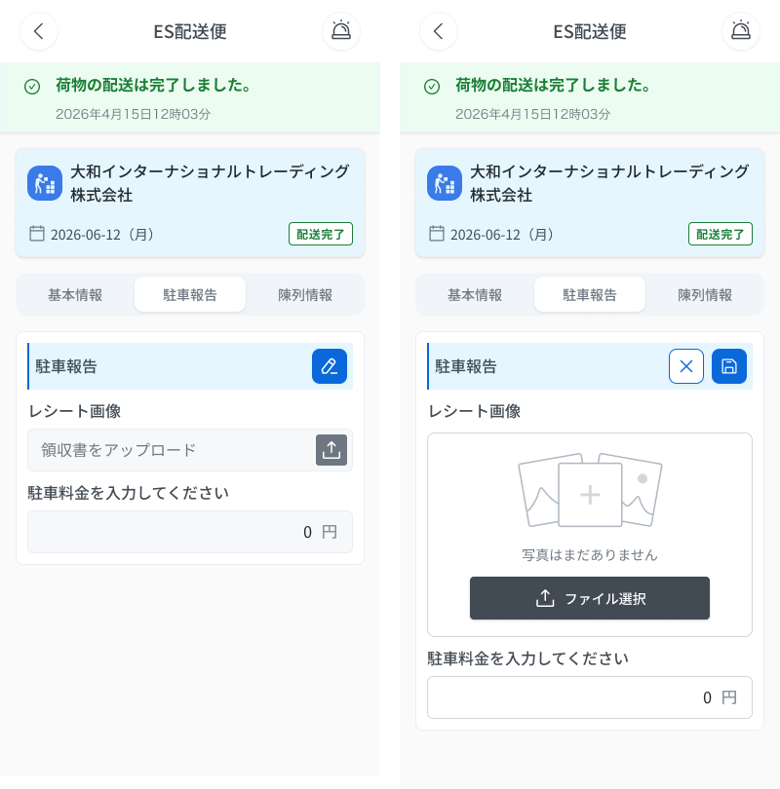
 |  |  |  |  | 7 | サムネイル一覧（①陳列前／④陳列後） | Danh sách thumbnail (①陳列前 / ④陳列後) | List | Enable | ー | ー | ー | ・アップロード済み写真をサムネイルで一覧表示 ・初期表示：アップロード済み写真を表示 ・押下時の挙動： 1. サムネイルをタップ → 拡大表示 | ・Danh sách ảnh đã tải dạng thumbnail ・Trạng thái ban đầu: Hiển thị ảnh đã tải ・Hành vi khi nhấn: 1. Chạm thumbnail → phóng to | ⚠ Cách đóng ảnh phóng to và vuốt xem ảnh kế: SPEC không nêu — Need Confirm
 |  |  |  |  | 8 | 表（②在庫/廃棄） | Bảng (②在庫/廃棄) | Table | ー | ー | ー | ー | ・列：商品名／廃棄数／実在庫 ・初期表示：登録済みデータを表示 | ・Cột: 商品名 / 廃棄数 / 実在庫 ・Trạng thái ban đầu: Hiển thị dữ liệu đã đăng ký | Frame 006-05 tiêu đề cột: 商品名 / 廃棄数(△) / 実在庫 (SPEC ghi 廃棄数)
 |  |  |  |  | 9 | 表（③陳列） | Bảng (③陳列) | Table | ー | ー | ー | ー | ・列：商品名／予定数／実際数／差異（差異＝予定数−実際数。0＝黒、負＝オレンジ、正＝緑） ・初期表示：登録済みデータを表示 | ・Cột: 商品名 / 予定数 / 実際数 / 差異 (差異 = 予定数 − 実際数; 0 = đen, âm = cam, dương = xanh lá) ・Trạng thái ban đầu: Hiển thị dữ liệu đã đăng ký | ⚠ CONFLICT: frame 006-06 ghi tiêu đề cột 「誤差」, SPEC/bảng 23747 ghi 「差異」 (003-06 ghi 「差異」) — Designer xác nhận
 |  |  |  |  | 10 | 集金登録（⑤） | Thu tiền (⑤) | Text | ー | ー | ー | ー | ・集金予定額と実集金額を表示 ・初期表示：登録済みデータを表示 | ・Hiển thị 集金予定額 và 実集金額 ・Trạng thái ban đầu: Hiển thị dữ liệu đã đăng ký | Frame 006-08: hiển thị 2 ô readonly (集金予定額 / 実集金額) dạng 「N 円」
 |  |  |  |  | 11 | 「編集」ボタン | Nút 「編集」 | Button | Enable | ー | ー | ー | ・表示中のステップの編集画面へ遷移するボタン。陳列情報タブのみ（v3）。完了から7日以内のみ表示 ・初期表示：7日以内のみ表示。7日超は非表示（閲覧のみ） ・押下時の挙動： 1. 7日以内・ステップ①②③⑤を表示中 → 押下で該当ステップの編集画面へ 2. ステップ④を表示中 → 編集機能なし（v3、OQ-25 v3） 3. 7日超 → ボタン非表示（メッセージなし） | ・Nút sang màn chỉnh sửa của bước đang xem. Chỉ ở tab 陳列情報 (v3). Chỉ hiện trong 7 ngày sau hoàn tất ・Trạng thái ban đầu: Chỉ hiện trong 7 ngày; quá 7 ngày ẩn (chỉ xem) ・Hành vi khi nhấn: 1. Trong 7 ngày, đang xem bước ①②③⑤ → nhấn → màn chỉnh sửa bước tương ứng 2. Đang xem bước ④ → không có chức năng sửa (v3, OQ-25 v3) 3. Quá 7 ngày → nút ẩn (không có message) | ⚠ Có ẩn nút 編集 khi xem bước ④ hay không: SPEC chỉ ghi Step 4 không có edit — Need Confirm (OQ-35)
 |  |  |  |  | 12 | セクションタイトル「駐車報告」 | Tiêu đề mục 「駐車報告」 | Label | ー | ー | ー | ー | ・駐車報告タブ内のセクション見出し「駐車報告」を表示（閲覧・編集モード共通） ・初期表示：表示 | ・Tiêu đề mục 「駐車報告」 trong tab 駐車報告 (chung cho chế độ xem và sửa) ・Trạng thái ban đầu: hiển thị | Bảng 23693:39294 mục 7.1
 |  |  |  |  | 13 | アイコンボタン（✏️：駐車報告・閲覧モード） | Icon button ✏️ (駐車報告 – chế độ xem) | Icon | Enable | ー | ー | ー | ・閲覧モードでのみ表示。編集モードへ切り替える ・初期表示：完了から7日以内のみ表示 ・押下時の挙動： 1. 押下 → 編集モードへ切り替え 2. 7日超 → アイコン非表示（閲覧のみ） | ・Chỉ hiện ở chế độ chỉ đọc; chuyển sang chế độ chỉnh sửa ・Trạng thái ban đầu: Chỉ hiện trong 7 ngày sau hoàn tất ・Hành vi khi nhấn: 1. Nhấn → chuyển sang chế độ chỉnh sửa 2. Quá 7 ngày → ẩn icon (chỉ xem)
 |  |  |  |  | 14 | ラベル「レシート画像」 | Nhãn 「レシート画像」 | Label | ー | ー | ー | ー | ・領収書画像欄の見出し「レシート画像」を表示（閲覧・編集モード共通） ・初期表示：表示 | ・Nhãn 「レシート画像」 của khu ảnh hóa đơn (chung cho chế độ xem và sửa) ・Trạng thái ban đầu: hiển thị | Chữ trên frame 006-02/03; SPEC dùng tên 「領収書」 / 「レシート画像」 (message) — lẫn lộn thuật ngữ
 |  |  |  |  | 15 | 領収書画像（閲覧モード） | Ảnh hóa đơn (chế độ xem) | Image | ー | ー | ー | プレースホルダー | ・登録済みの領収書画像を表示 ・初期表示：未登録の場合はプレースホルダー「領収書をアップロード」（E_DAESDL006_005） | ・Hiển thị ảnh hóa đơn đã đăng ký ・Trạng thái ban đầu: Chưa có ảnh → placeholder 「領収書をアップロード」 (E_DAESDL006_005)
Figma #10-23 006-01 tab 基本情報 — node 18578:42560 |  |  |  |  | 16 | アップロードアイコン（閲覧モードのプレースホルダー内） | Icon upload trong placeholder (chế độ xem) | Icon | UNKNOWN | ー | ー | ー | ・閲覧モードのプレースホルダー「領収書をアップロード」の右にある灰色のアップロードアイコン ・初期表示：表示 ・押下時の挙動： 1. UNKNOWN（押下可能か、編集モードへ切り替わるかは SPEC に記載なし） | ・Icon upload màu xám bên phải placeholder 「領収書をアップロード」 ở chế độ xem ・Trạng thái ban đầu: hiển thị ・Hành vi khi nhấn: 1. UNKNOWN (SPEC không nêu có bấm được / có chuyển sang chế độ sửa hay không) | ⚠ Frame 006-02: có icon upload ở chế độ xem nhưng bảng 23693:39294 mục 7.3 chỉ ghi 「Chỉ xem」 — Need Confirm
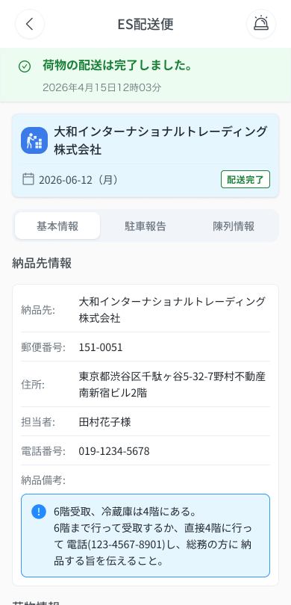
 |  |  |  |  | 17 | 駐車料金（閲覧モード） | Phí đỗ xe (chế độ xem) | Text | ー | ー | ー | 0 円 | ・駐車料金を3桁区切り＋「円」で表示 ・初期表示：未登録の場合は「0 円」 | ・Hiển thị phí đỗ xe phân cách 3 chữ số + 「円」 ・Trạng thái ban đầu: Chưa có → 「0 円」
 |  |  |  |  | 18 | ラベル「駐車料金を入力してください」 | Nhãn 「駐車料金を入力してください」 | Label | ー | ー | ー | ー | ・駐車料金欄の見出し「駐車料金を入力してください」を表示（閲覧モードにも同文言が表示される） ・初期表示：表示 | ・Nhãn 「駐車料金を入力してください」 của ô phí đỗ xe (chế độ xem cũng hiển thị cùng câu) ・Trạng thái ban đầu: hiển thị | Frame 006-02 ghi cùng nhãn ở chế độ xem dù ô readonly — Need Confirm
 |  |  |  |  | 19 | アイコンボタン（×：編集モード） | Icon button × (chế độ chỉnh sửa) | Icon | Enable | ー | ー | ー | ・編集内容を破棄して閲覧モードへ戻る ・初期表示：編集モードでのみ表示 ・押下時の挙動： 1. 押下 → 確認ダイアログなしで閲覧モードへ戻る | ・Hủy nội dung chỉnh sửa, về chế độ chỉ đọc ・Trạng thái ban đầu: Chỉ hiện ở chế độ chỉnh sửa ・Hành vi khi nhấn: 1. Nhấn → về chế độ chỉ đọc, KHÔNG hiện hộp thoại xác nhận
 |  |  |  |  | 20 | アイコンボタン（💾：編集モード） | Icon button 💾 (chế độ chỉnh sửa) | Icon | Enable | ー | ー | ー | ・検証後に保存して閲覧モードへ戻る。領収書画像が未登録の場合は保存不可（検証はクライアント・サーバー両方） ・初期表示：編集モードでのみ表示 ・押下時の挙動： 1. 領収書画像が未登録 → E_DAESDL006_001、保存しない 2. 入力が正常 → 保存して閲覧モードへ 3. 通信断 → COMMON_ENV_004（入力内容は保持し再試行可） 4. サーバーエラー(5xx) → COMMON_SYS_006 5. セッション切れ → COMMON_SYS_007 | ・Validate rồi lưu và về chế độ chỉ đọc. Chưa có ảnh hóa đơn → không lưu được (validate cả client và server) ・Trạng thái ban đầu: Chỉ hiện ở chế độ chỉnh sửa ・Hành vi khi nhấn: 1. Chưa có ảnh hóa đơn → E_DAESDL006_001, không lưu 2. Dữ liệu hợp lệ → lưu và về chế độ chỉ đọc 3. Mất mạng → COMMON_ENV_004 (giữ dữ liệu đang nhập, cho retry) 4. Lỗi server 5xx → COMMON_SYS_006 5. Session hết hạn → COMMON_SYS_007 | ⚠ Message lỗi server khi lưu: Figma không định nghĩa (OQ-08). ⚠ Message lỗi mạng/server/session: UNKNOWN (OQ-08/OQ-09) — dùng mã COMMON — Need Confirm
 |  |  |  |  | 21 | 領収書アップロード（編集モード） | Upload ảnh hóa đơn (chế độ chỉnh sửa) | Upload | Enable | Yes | 1枚 | ー | ・領収書画像のアップロード（必須・最大1枚）。カメラまたは端末内ファイル、JPEG/PNG/HEIC/WebP、10MB以下。アップロード後も削除・差し替え可 ・初期表示：未アップロード時は「写真はまだありません」＋プレースホルダー ・操作時の挙動： 1. 対応外の形式 → E_DAESDL006_002 2. 10MB超 → E_DAESDL006_003 3. カメラを起動できない → COMMON_ENV_006（端末内ファイル選択のみ可） | ・Upload ảnh hóa đơn (BẮT BUỘC, tối đa 1 ảnh). Camera hoặc file trong máy, JPEG/PNG/HEIC/WebP, ≤10MB. Tải rồi vẫn xóa・thay được ・Trạng thái ban đầu: Chưa có → 「写真はまだありません」 + placeholder ・Hành vi khi thao tác: 1. Sai định dạng → E_DAESDL006_002 2. File > 10MB → E_DAESDL006_003 3. Không mở được camera → COMMON_ENV_006 (chỉ còn chọn file trong máy) | ⚠ Camera lỗi: UNKNOWN (OQ-19) — dùng COMMON_ENV_006 — Need Confirm
 |  |  |  |  | 22 | 駐車料金入力（編集モード） | Ô nhập phí đỗ xe (chế độ chỉnh sửa) | Textbox | Enable | ー | 0〜999,999 | 0 | ・駐車料金を入力（任意）。整数0〜999,999、3桁区切り＋「円」 ・初期表示：初期値 0 ・入力時の挙動： 1. 0〜999,999の整数以外 → E_DAESDL006_004 | ・Nhập phí đỗ xe (tùy chọn). Số nguyên 0–999,999, phân cách 3 chữ số + 「円」 ・Trạng thái ban đầu: Giá trị ban đầu 0 ・Hành vi khi nhập: 1. Ngoài 0–999,999 hoặc không phải số nguyên → E_DAESDL006_004

 |  |  |  |  | ⚠ ERROR SCENARIOS — DA_ESDL_006
 |  |  |  |  | # | Item / 発生箇所 | Nhóm (Category) | Hiển thị |  | Message Code |  |  | Message hiển thị (VN) | Xử lý tiếp theo
 |  |  |  |  | 1 | 領収書アップロード | 🔴 Validation | Inline |  | E_DAESDL006_001 |  |  | Vui lòng tải ảnh hóa đơn lên | Ở lại chế độ chỉnh sửa, không lưu (SPEC)
 |  |  |  |  | 2 | 領収書アップロード | 🔴 Validation | Inline |  | E_DAESDL006_002 |  |  | Định dạng file không được hỗ trợ | Ở lại màn, hiện lỗi inline (SPEC)
 |  |  |  |  | 3 | 領収書アップロード | 🔴 Validation | Inline |  | E_DAESDL006_003 |  |  | Dung lượng file phải ≤10MB | Ở lại màn, hiện lỗi inline (SPEC)
 |  |  |  |  | 4 | 駐車料金 | 🔴 Validation | Inline |  | E_DAESDL006_004 |  |  | Phí đỗ xe phải là số nguyên từ 0 đến 999,999 | Ở lại màn, hiện lỗi inline (SPEC)
 |  |  |  |  | 5 | 領収書画像（閲覧モード） | 🟡 Business | Empty state |  | E_DAESDL006_005 |  |  | Tải lên hóa đơn (placeholder) | Hiện placeholder (SPEC)

